Setup
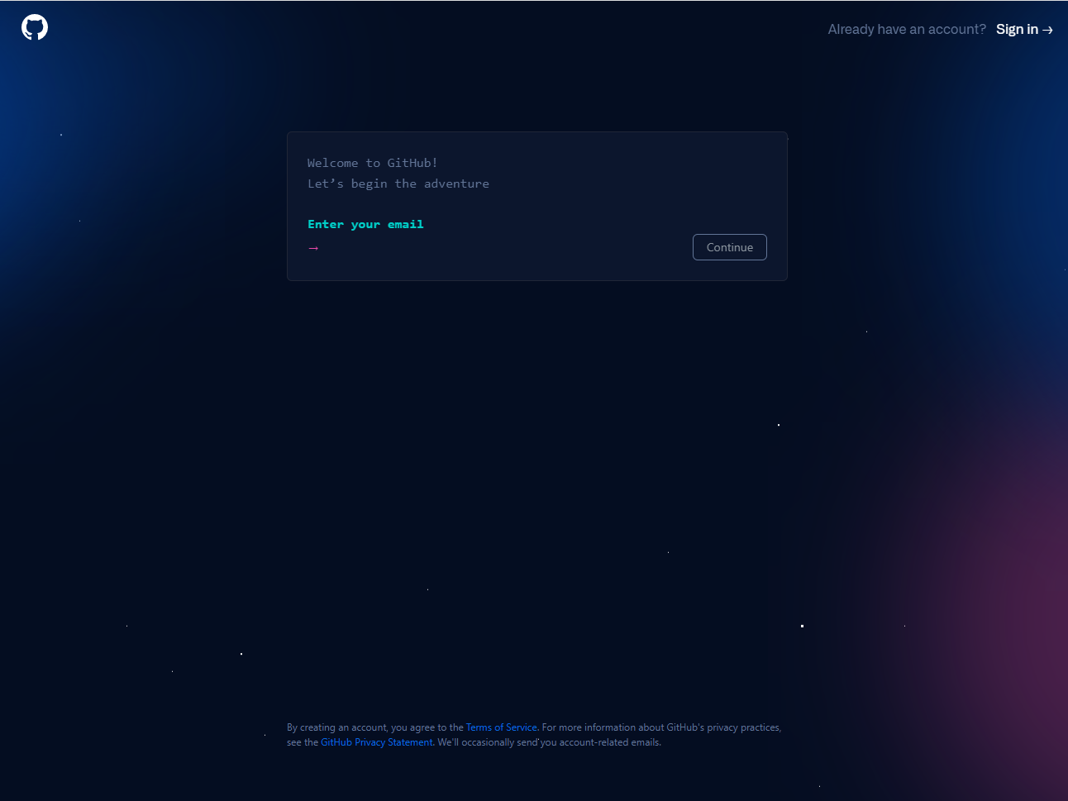
CÀI ĐẶT

 | 1. Cài đặt Tortoisegit
 |  | https://tortoisegit.org/download/

 | 2. Cài đặt tool github desktop
 |  | https://desktop.github.com/

 | 3. Cài đặt git
 |  | https://git-scm.com/downloads

 | 4. Đăng ký tài khoản git
 |  | https://github.com/signup

KhoiTaoDuAn
 | Khởi tạo dự án mới trên github

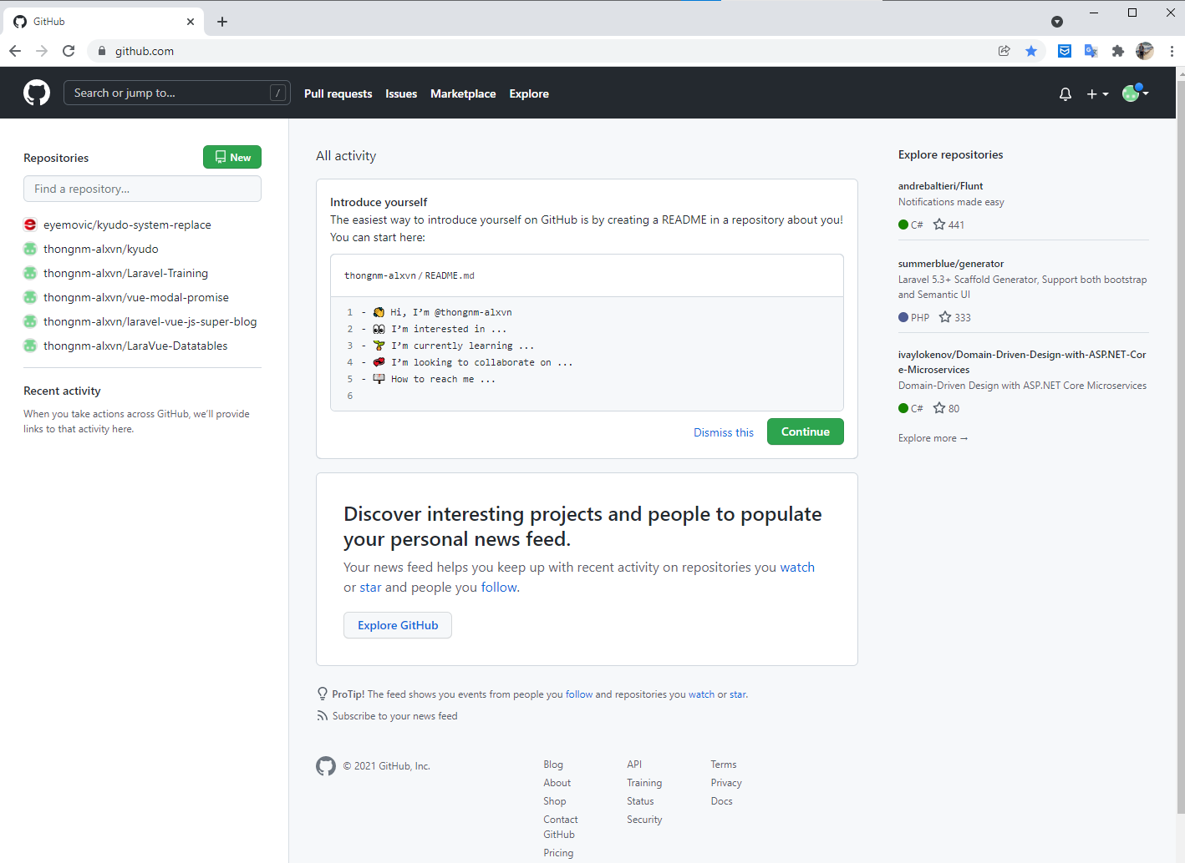

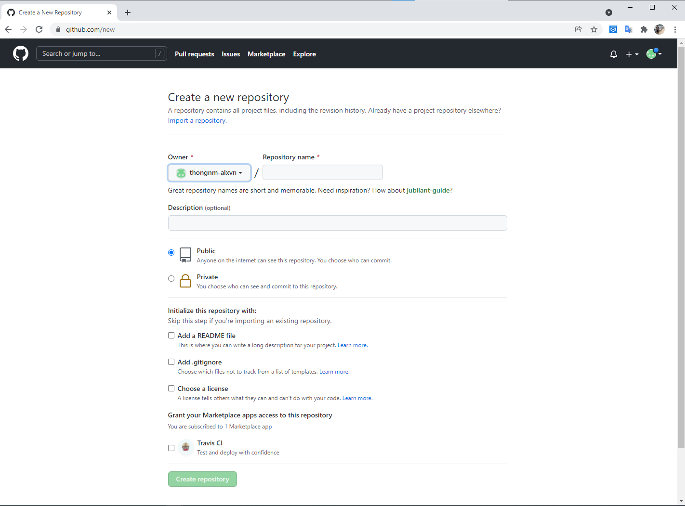

1

2

3

4

5

6

7

1. Nhập tên dự án

2. Nhập mô tả dự án (nếu cần)

3. Chọn chế độ của dự án
 | - Public: người không thuộc dự án cũng có thể get source (open sources)
 | - Private: Chỉ những thành viên thuộc dự án mới có thể thao tác pull, push, merge,v.v… (Nếu người quản trị dự án cấp phép đầy đủ các roles)

4. Tự động add file readme
 | - File hướng dẫn của dự án hoặc các thông tin cần note lại của dự án
 | VD:
 |  | - Hướng dẫn pull, push, merge ở các branch của dự án
 |  | - Hướng dẫn start dự án ở local
 |  | - Hướng dẫn cấu hình dự án

5. Tự động add file .gitignore
 | - File này là file để loại bỏ những file không cần thiết khi push lên git.
 | VD:
 |  | - Loại bỏ các file build ở ở .net, các file dữ liệu test
 |  | - Vì lý do bảo mật các file cấu hình của dự án không nên lưu trữ trên git.

6. Nếu dự án có sử dụng chức năng auto deploy hay auto check (hay còn gọi là DevOps)
 | - Thì có thể check thêm option Travis CI

7. Khởi tạo dự án.
 | - Sau khi nhập các thông tin ở các bước trên thì nhấn nút 「Create repository」để khởi tạo dự án

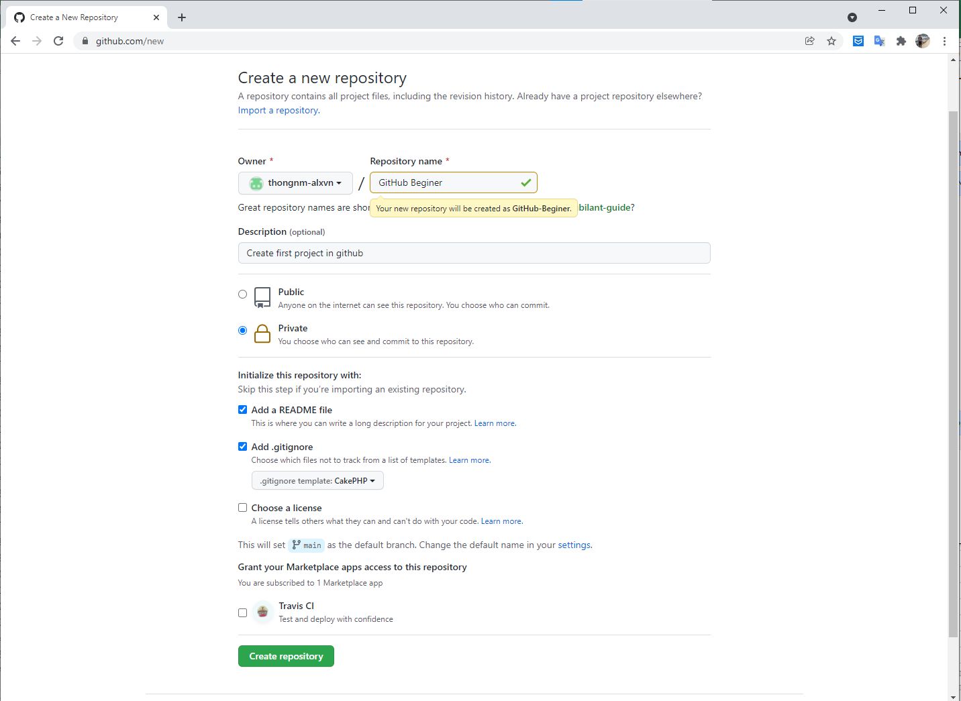

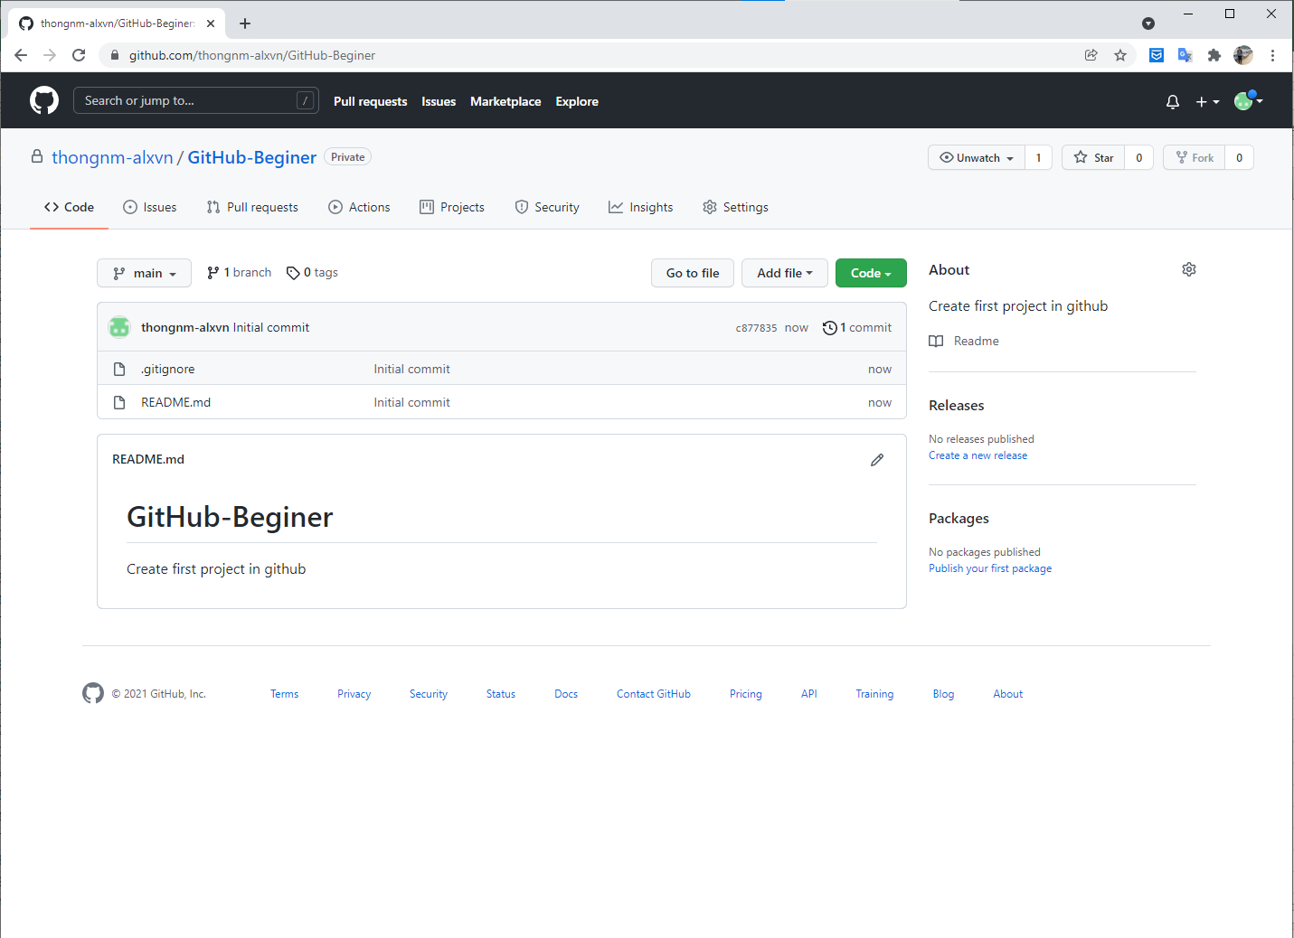

Ngoài ra, còn có thể khởi tạo dự án đã có sẵn ở local để push source có sẵn lên git với 1 dự án mới.

- Mở command vào folder của dự án cần push lên github. ( cd và folder của dự án)

Khởi tạo dự án có sẵn ở local và chưa tạo dự án ở github

B1: | - Khởi tạo dự án git ở local
 | - Gõ lệnh sau vào command line
 |  | git init -b main
 | Với
 |  | git: key thao tác với git
 |  | init: key để khởi tạo mới 1 dự án
 |  | -b: viết tắt của branch
 |  | - "main" tên nhánh cần tạo
B2: Enter để khởi tạo dự án
B3:Gõ lệnh sau tiếp vào cmd
 | git add . && git commit -m "initial commit"
B4:
 | gh repo create

Khởi tạo dự án có sẵn ở local và đã tạo dự án ở github

B1:
 | git init

B2:
 | git add .
 | hoặc
 | git add --all

B3: Commit source ở repository local
 | git commit -m 'First commit'

B4: Thực hiện link với repository của github
 | git remote add origin <remote repository URL>

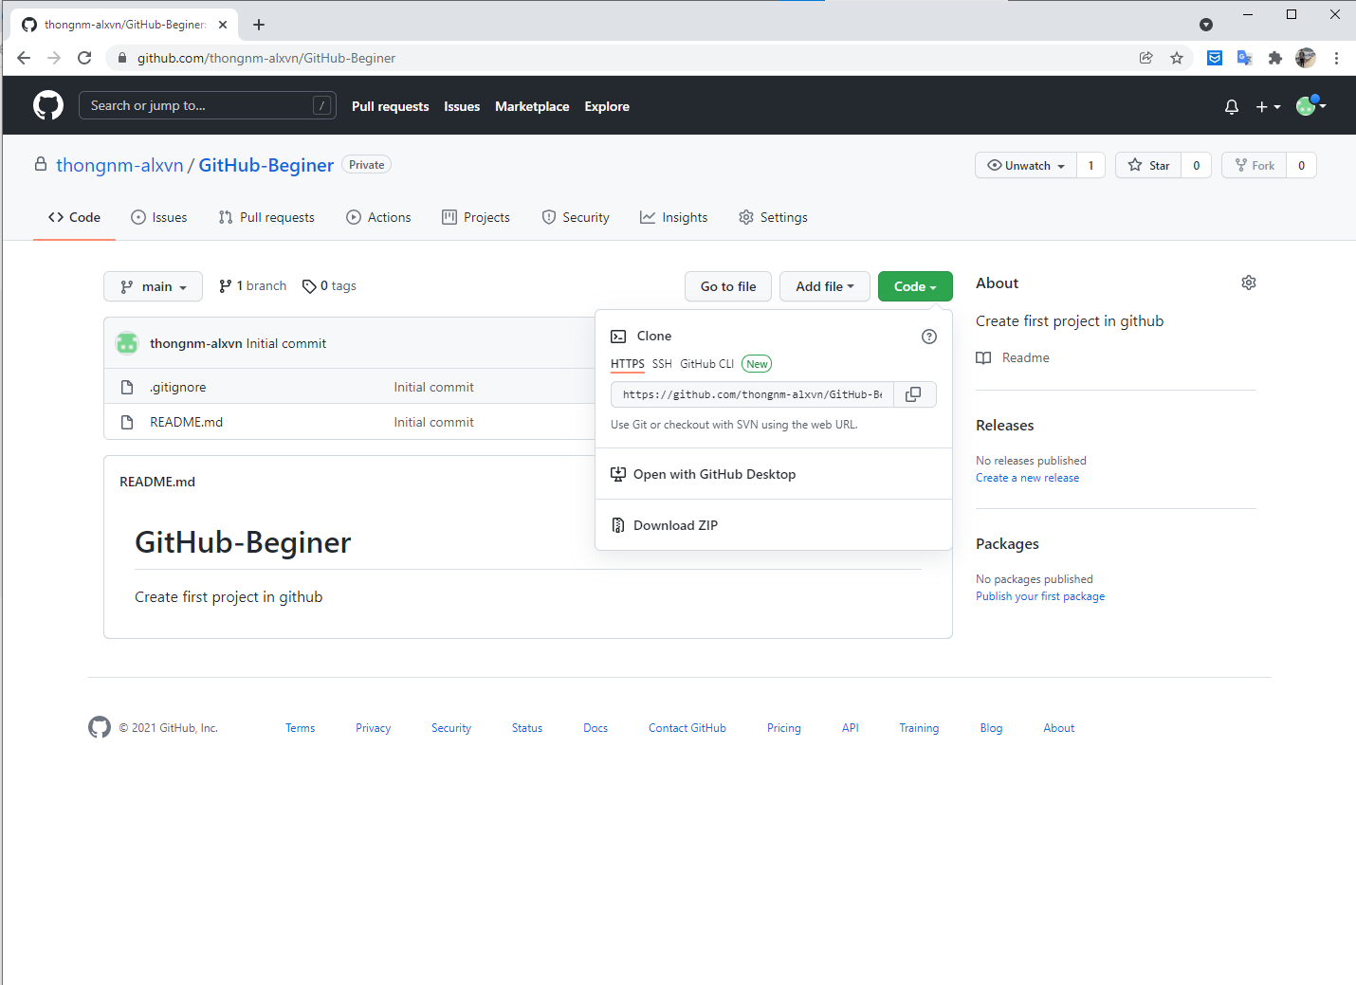

B5: Thực hiện push source lên github
 | git push origin main

Note: Nếu ở repository có tồn tại bất kỳ file source nào thì cần phải 「Pull」về trước khi push

GitHubDesktop
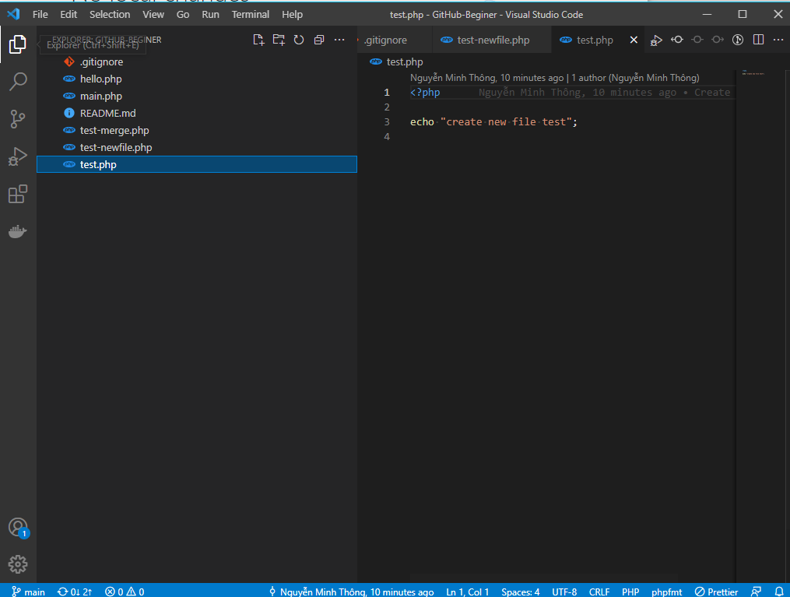
 | GitHub Desktop

Các bước thực hiện clone dự án về local

 | B1: Copy repository

 | B2: Thực hiện clone dự án về local
 |  | Có các cách sau:
 |  | 1. Clone dự án bằng cmd
 |  |  | B1: cd vào folder của dự án. (Folder bắt buộc phải là folder rỗng)
 |  |  | B2:
 |  |  |  | Gõ lệnh như sau: git clone https://github.com/thongnm-alxvn/GitHub-Beginer.git
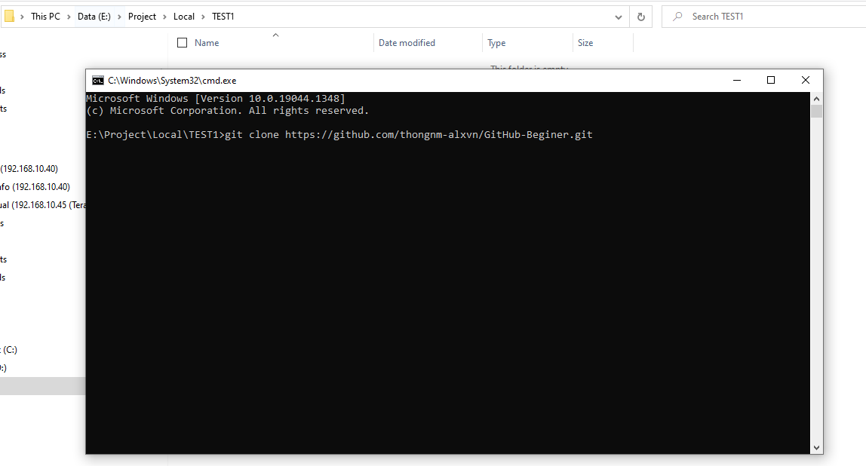

 |  | 2. Clone dự án bằng git bash
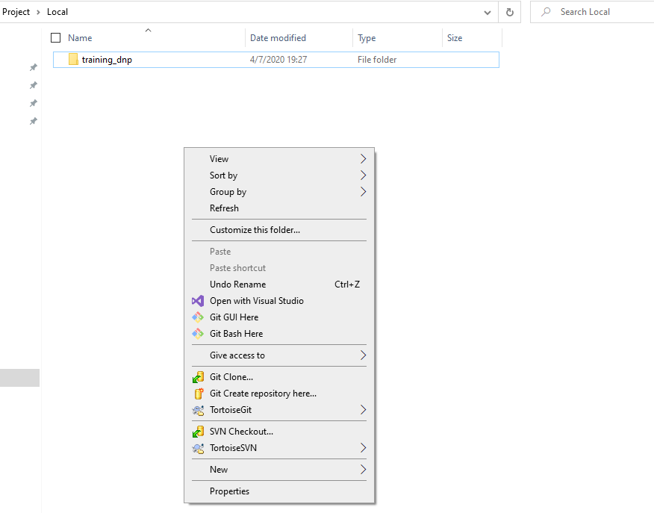

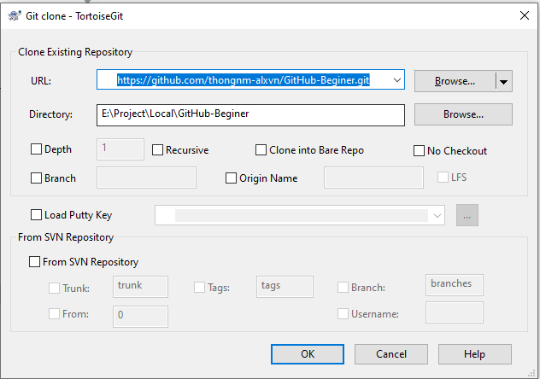

 |  | 3. Clone bằng GitHub Desktop
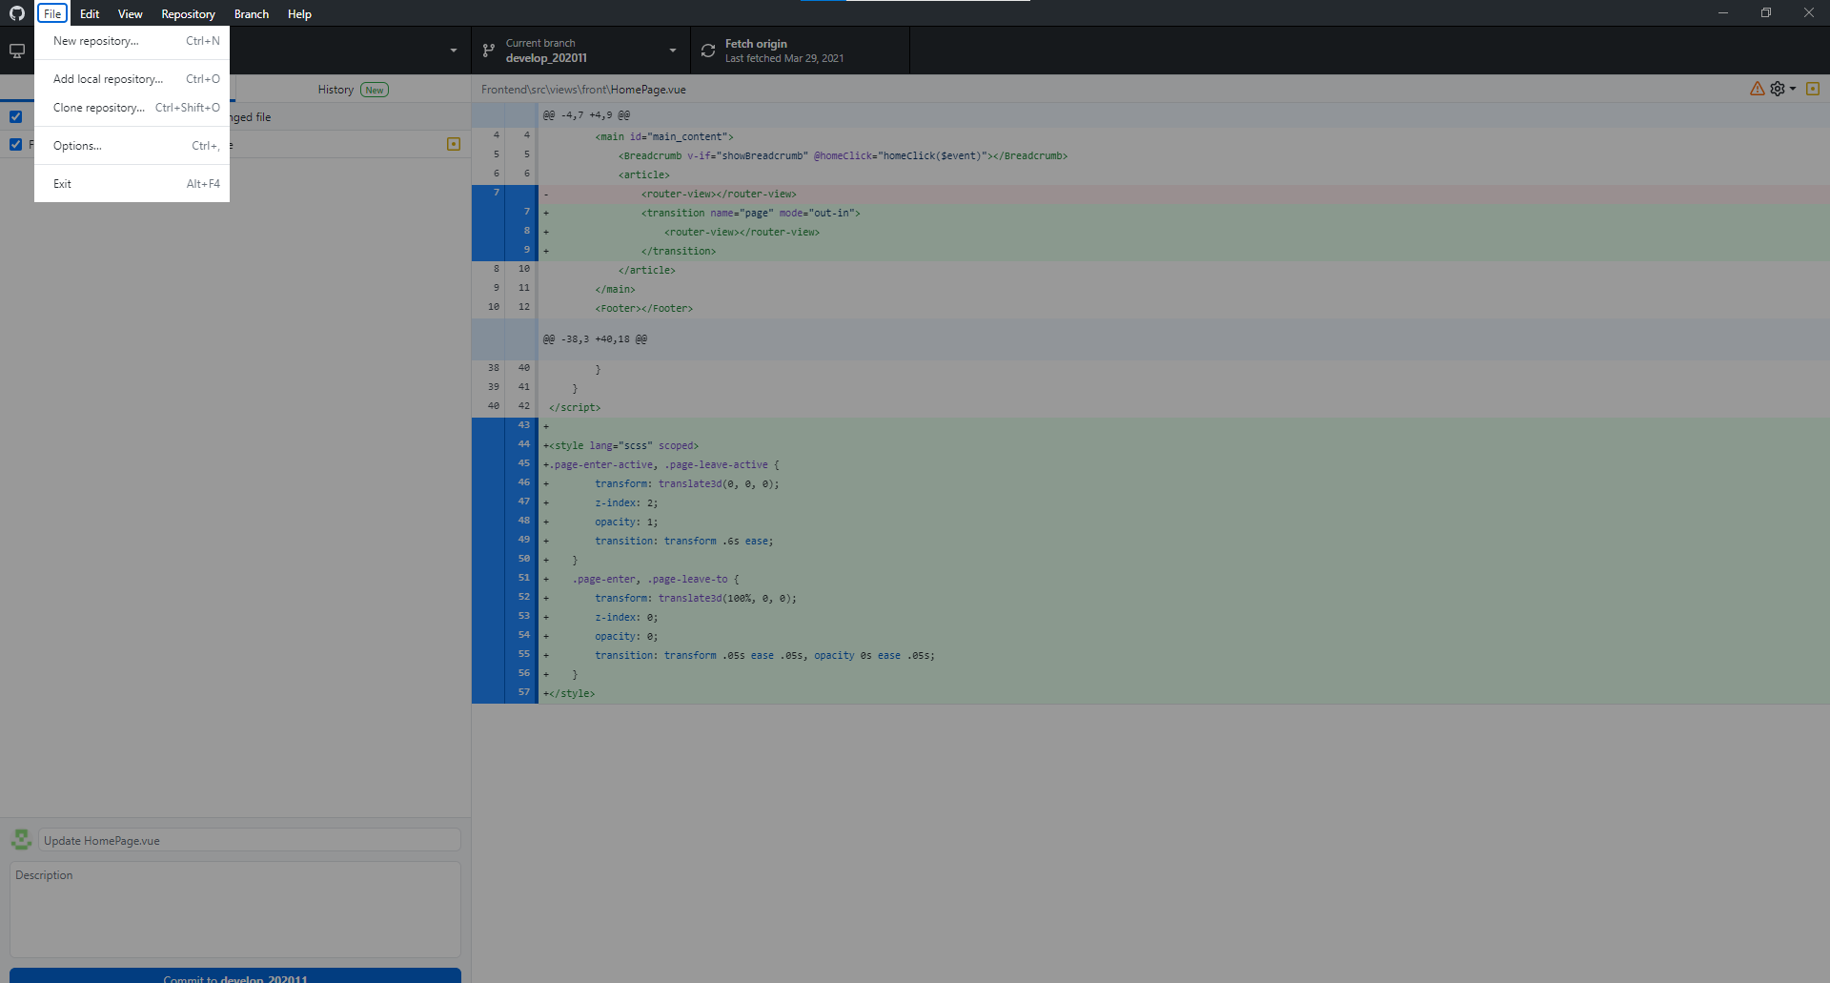

 |  |  | T/h thực hiện clone dự án về từ URL có sẵn. Bất kỳ URL dự án nào cấp quyền cho tài khoản GIT có thể CLONE source về.

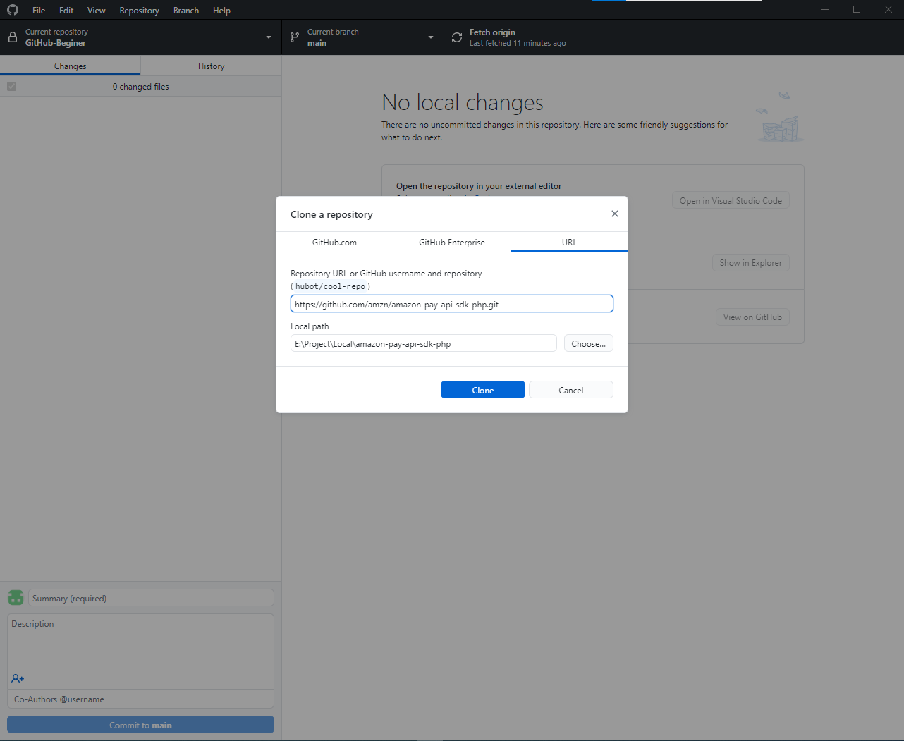
Nơi lưu trữ dự án sau khi clone source từ Git về local
Nhập URL repository của dự án.
VD:

 |  |  | T/h thực hiện clone dự án về từ tài khoản github đã liên kết với GitHubDesktop. Lúc này, GitHub Desktop sẽ tự động filter các dự án có của tài khoản.
 |  |  | Khi đó chỉ việc chọn dự án cần CLONE về local mà thôi.

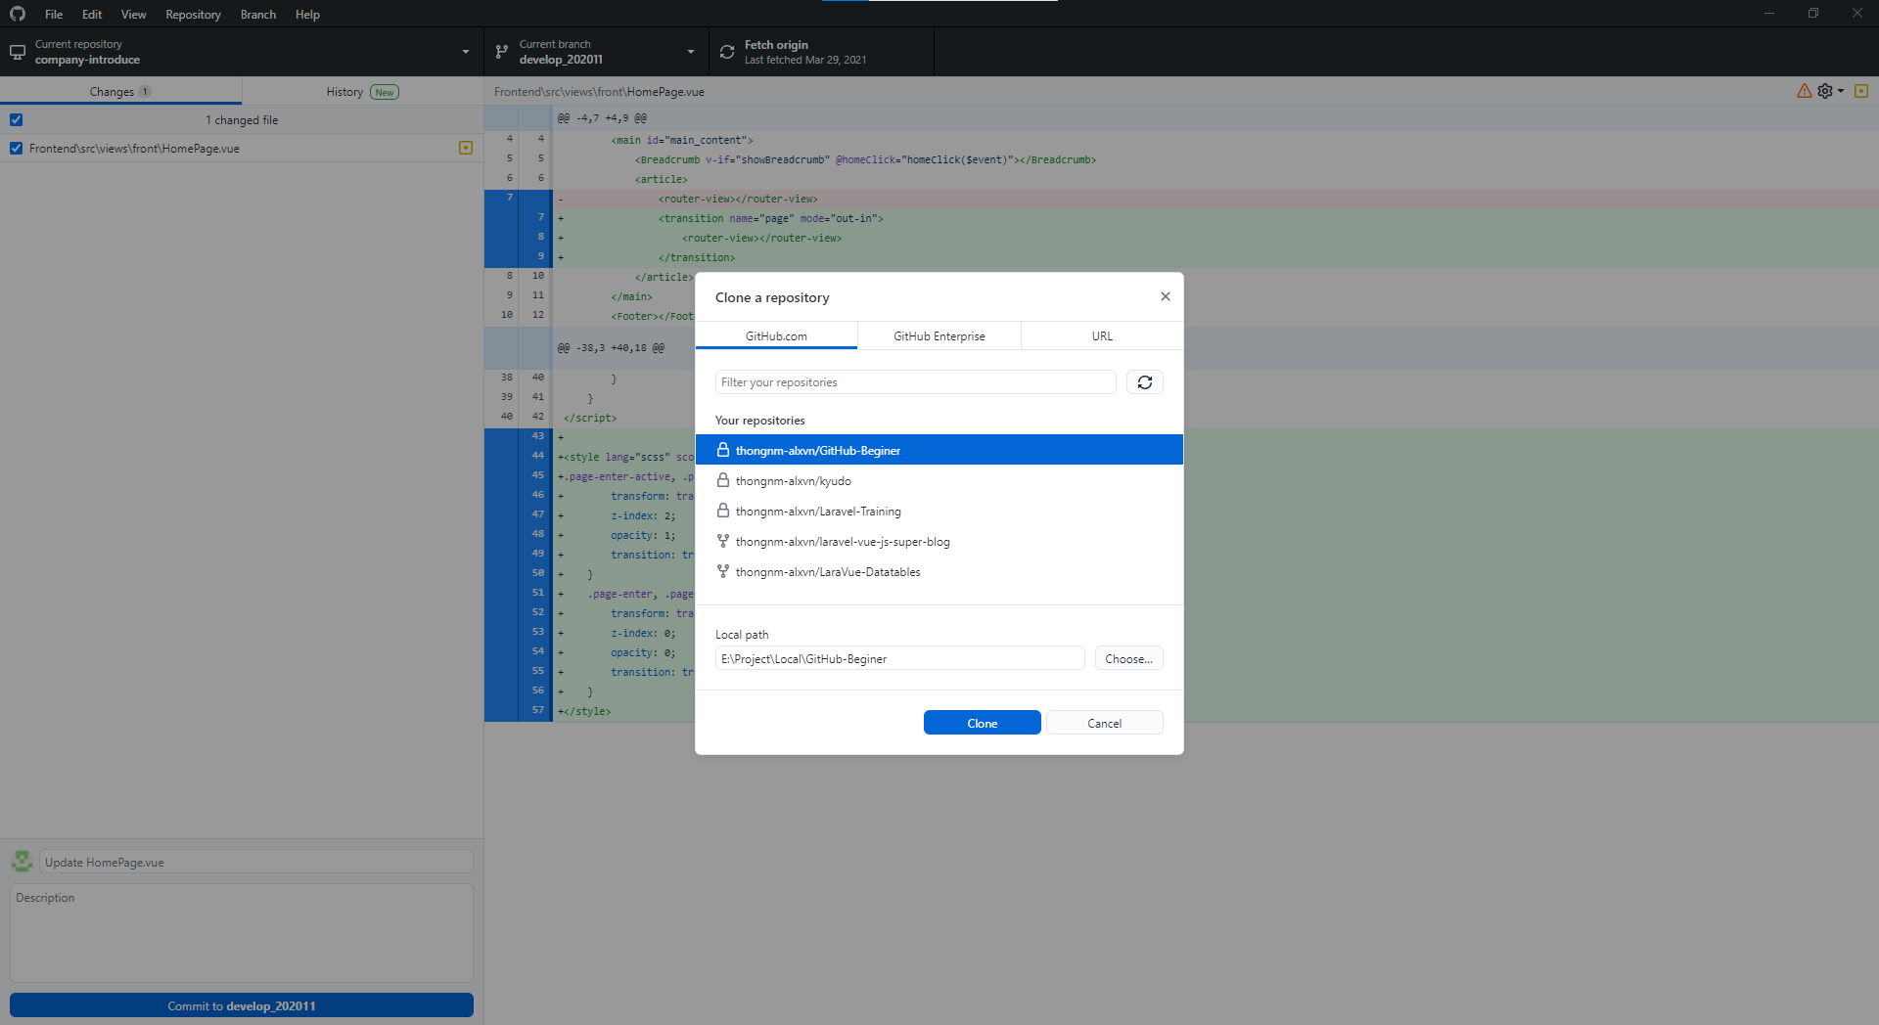

Chọn dự án cần clone về

Nơi lưu trữ dự án sau khi clone source từ Git về local

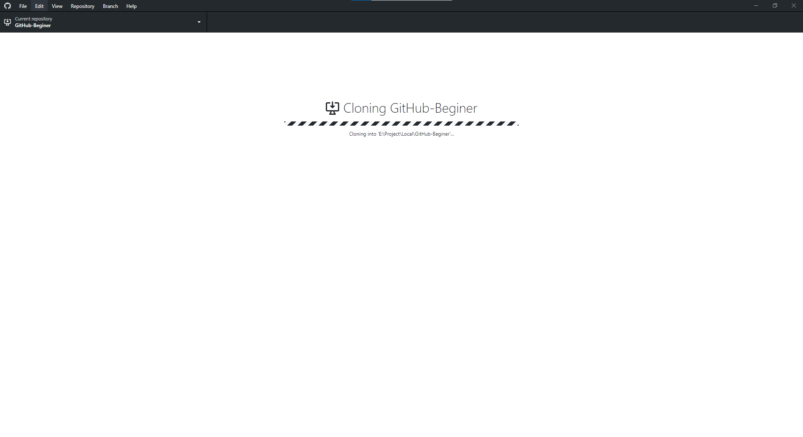

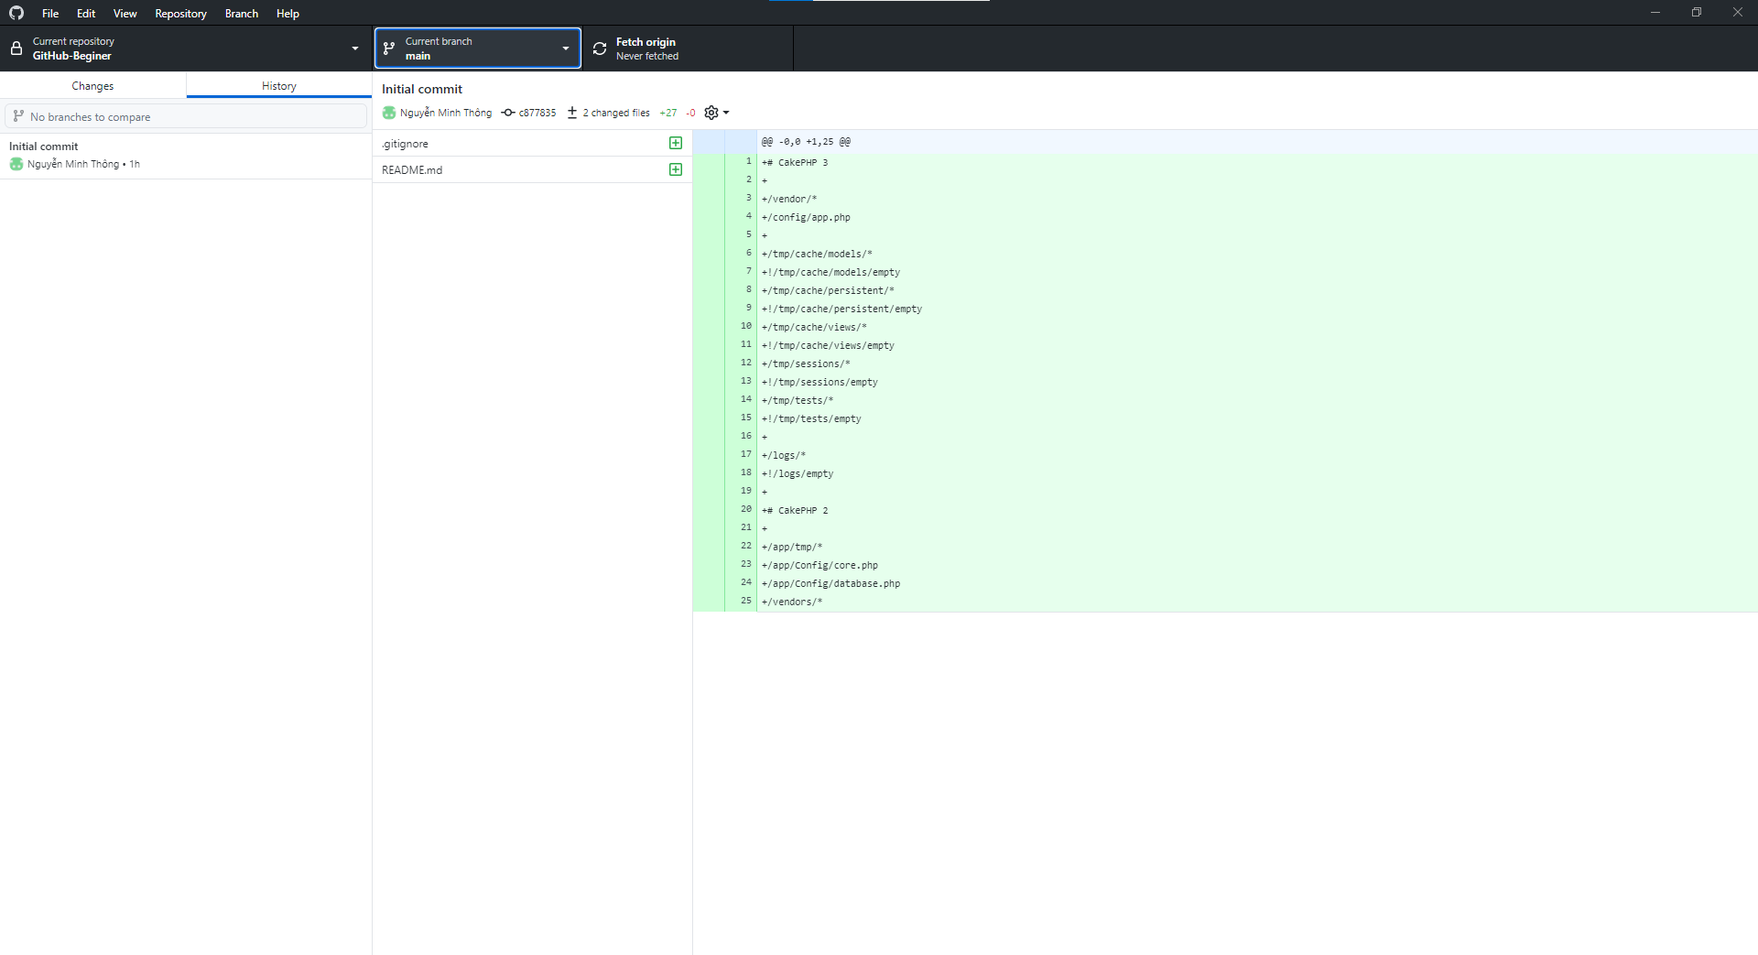
2
3
4

1

 |  |  | 1. Tab danh sách file có thay đổi
 |  |  |  | - Ở dự án vừa clone từ github về. Thực hiện thêm 2 file sau;
 |  |  |  |  | Hello.php
 |  |  |  |  | test.php
 |  |  |  | - Tuy nhiên, file 「test.php」được thêm vào file 「.gitignore」. Nên git sẽ đánh dấu bỏ qua file này và không thể hiển có sự thay đổi.

 |  |  | - Do có thay đổi ở file 「.gitignore」nên sẽ hiển thị ở tab 「changes」là có 1 file thêm mới, file có thay đổi (Chức năng của .gitignore là đánh dấu file không cần thiết để PUSH lên GIT)

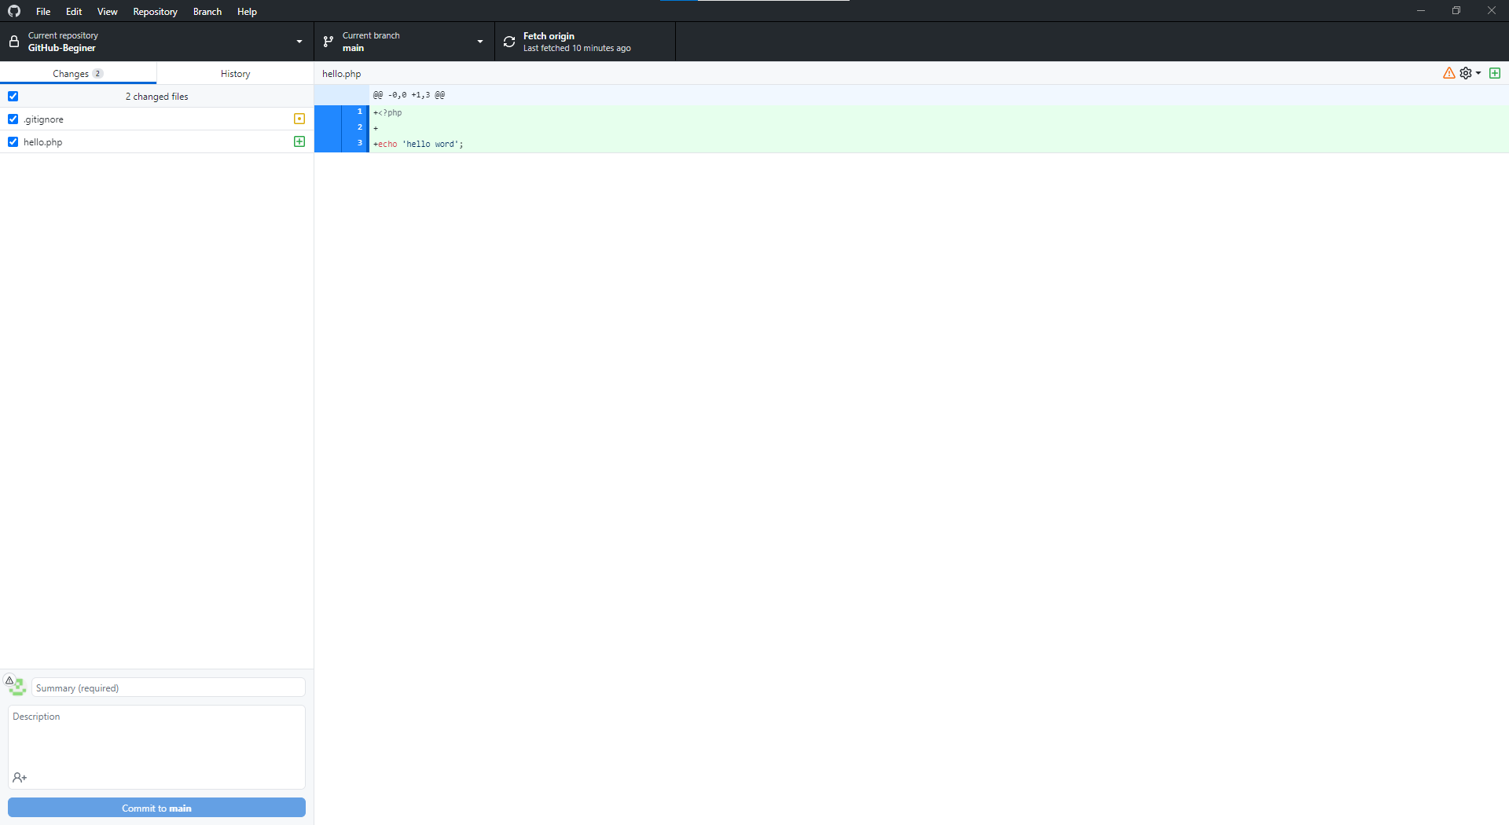

 |  |  | 2. Tab history
 |  |  |  | - Thể hiện lịch sử mà tất cả các thành viên của dự án đã PUSH lên git: commit comment, danh sách file thay đổi trong mỗi lần PUSH

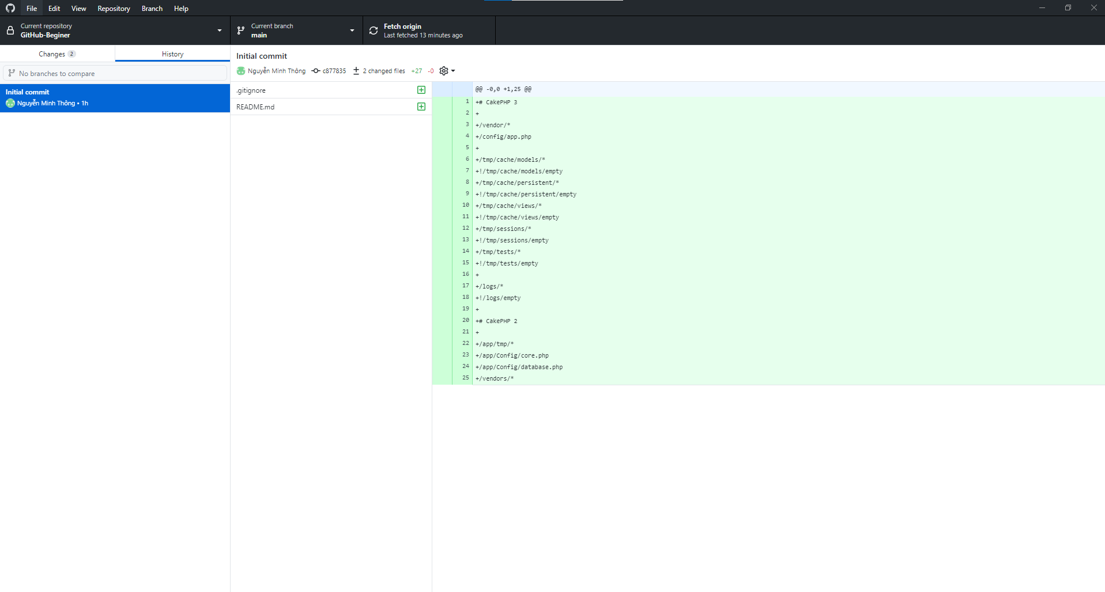

 |  |  | 3. Danh sách branch có ở dự án.

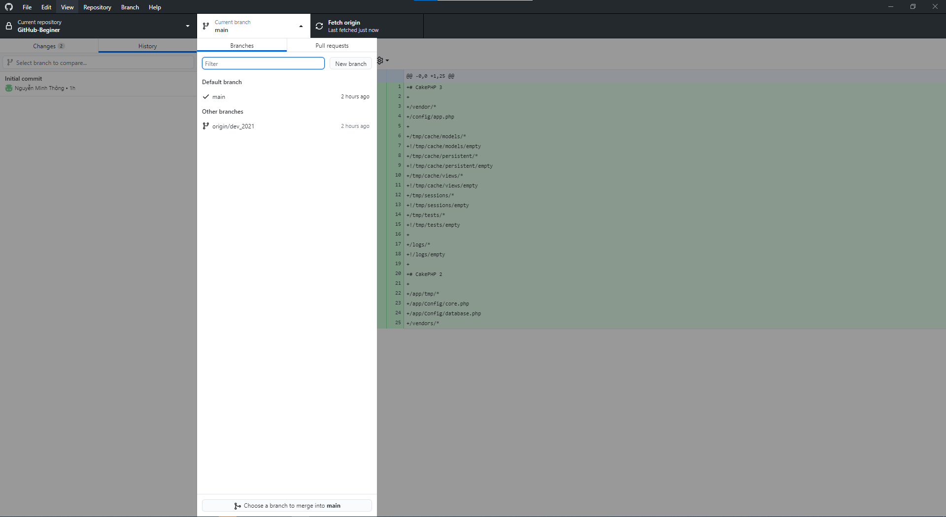

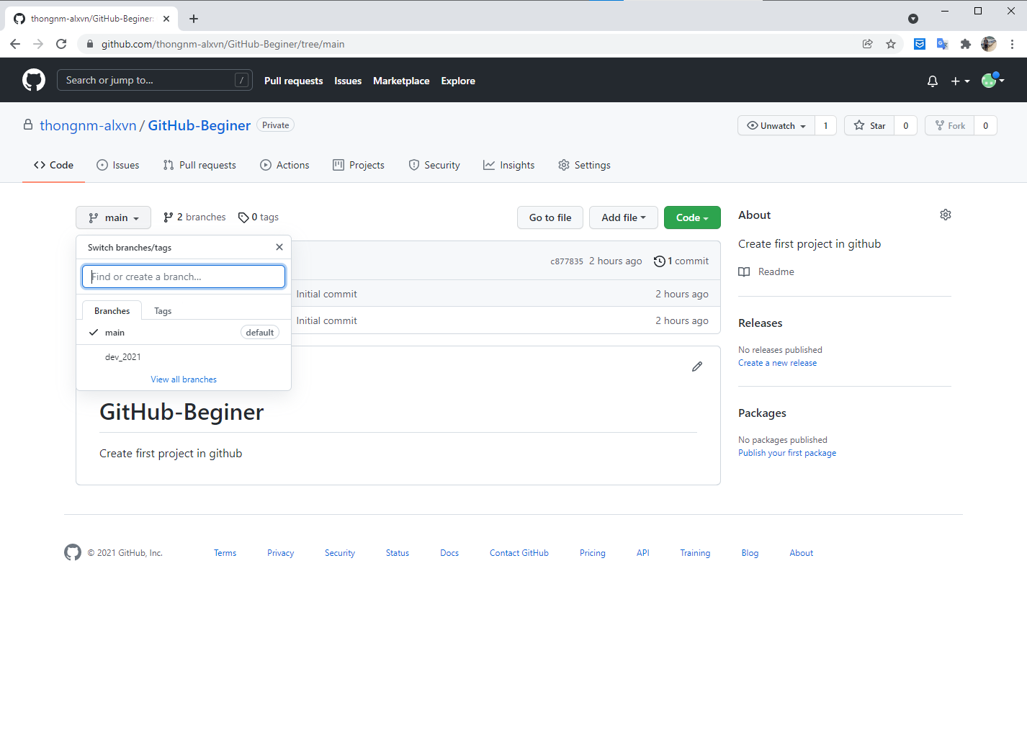

 |  |  | 4. Fetch origin

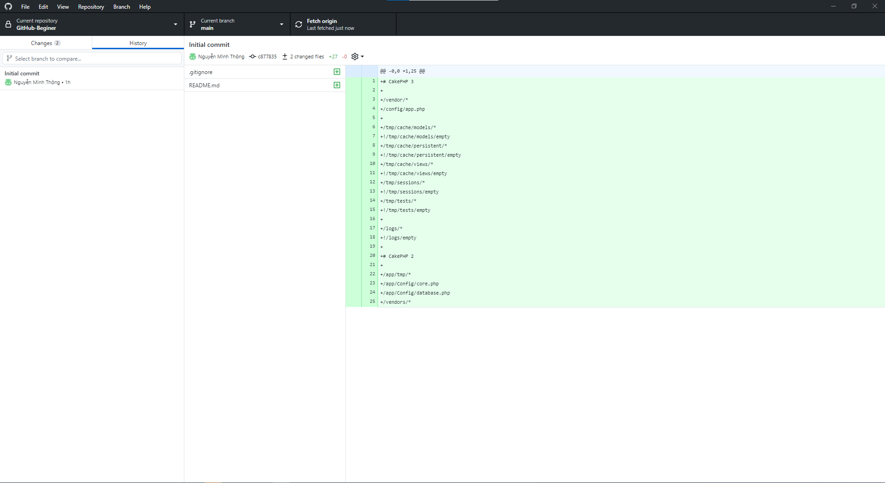

 |  |  |  | - Chức năng thực hiện check xem có sự thay đổi source của dự án trên github mà chưa được pull về local hay không.
 |  |  |  | VD:
 |  |  |  |  | - Source ở web thực hiện new file mới.

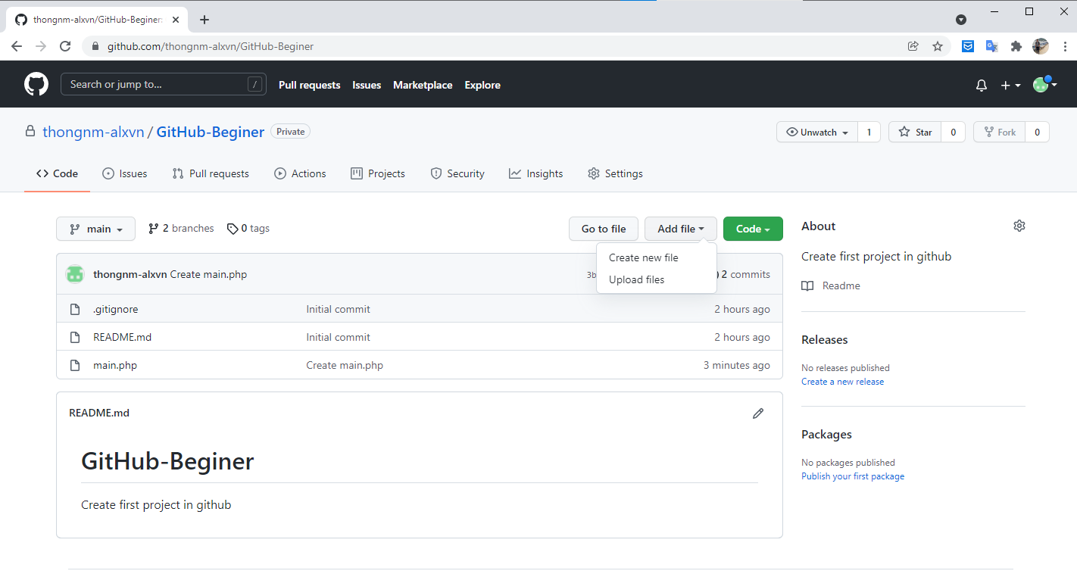

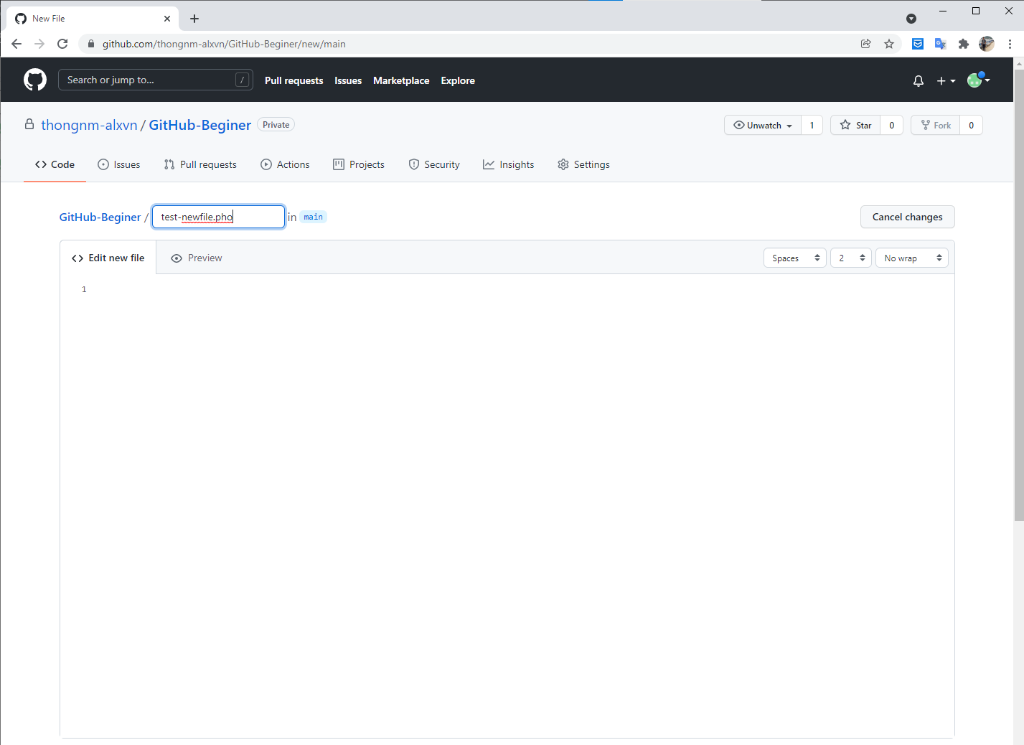

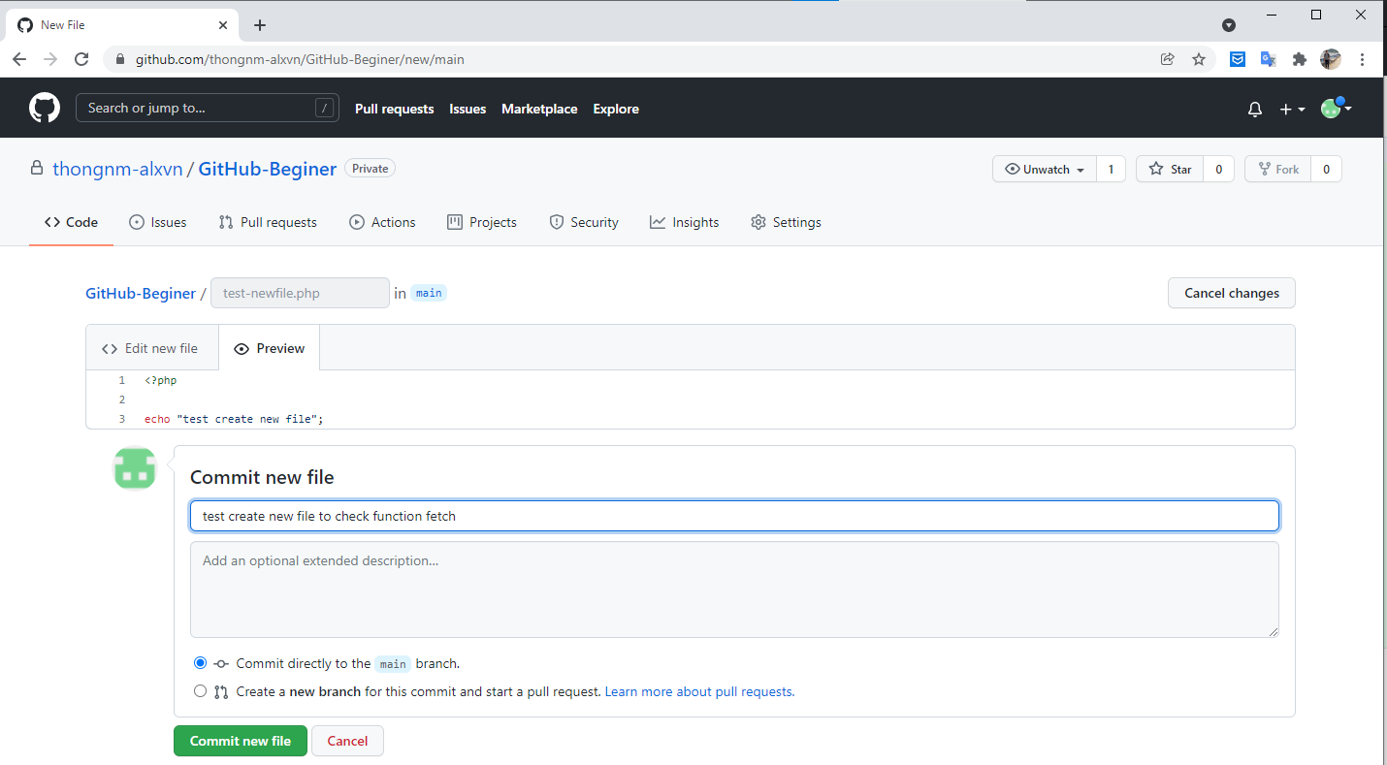

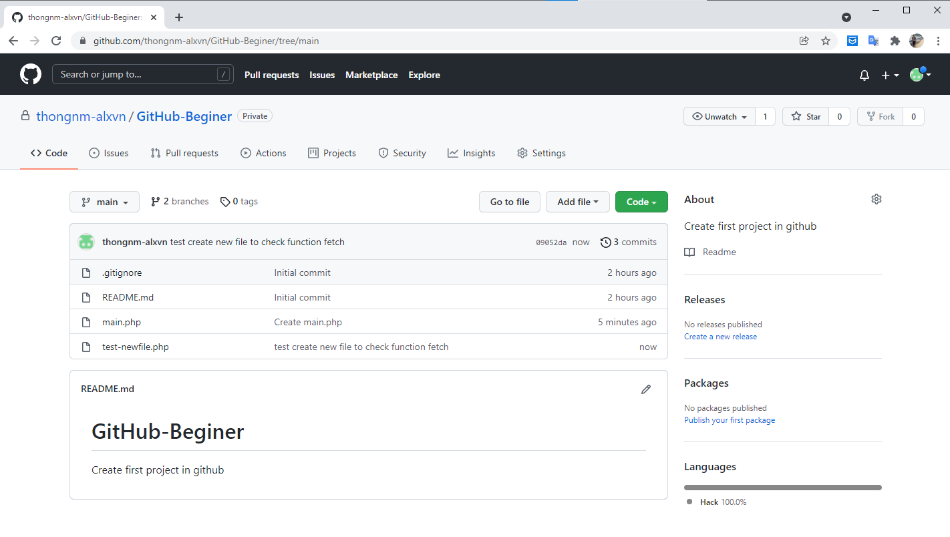

 |  |  |  | - Ở đây sẽ hiển thị có tổng số lượng file chưa được pull từ git về: 1
 |  |  |  | - Click vào 「pull origin」để thực hiện pull source mới về.

 |  |  |  | Trước khi pull

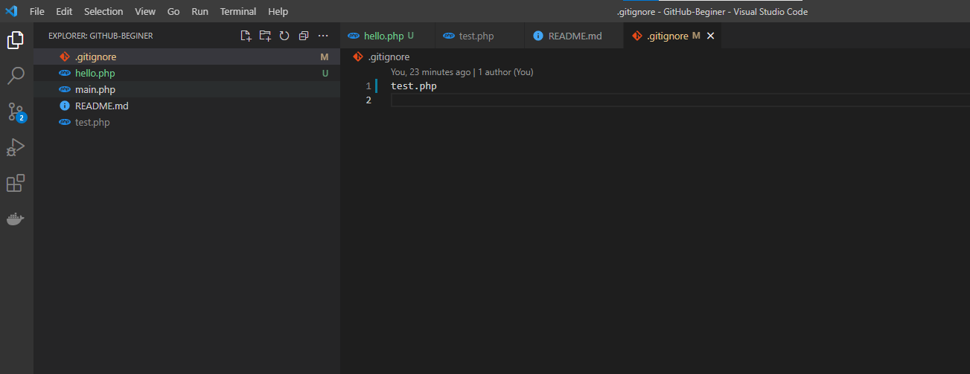

 |  |  |  | Sau khi pull

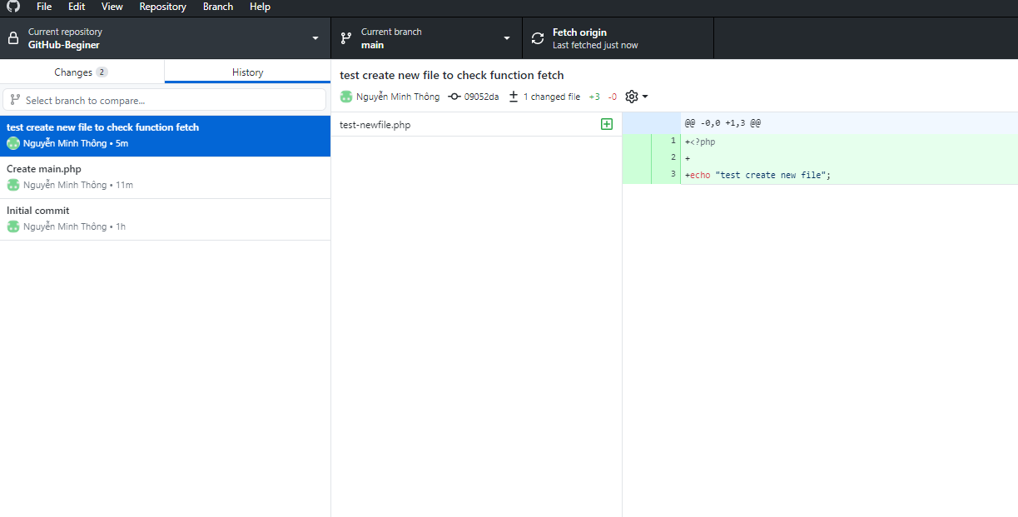

Các bước thực hiện 「PUSH」sources thay đổi lên GitHub
 | - Ở tab 「Changes」sẽ hiển thị danh sách các file mà đã được thay đổi so với lần 「PULL」về trước đó.

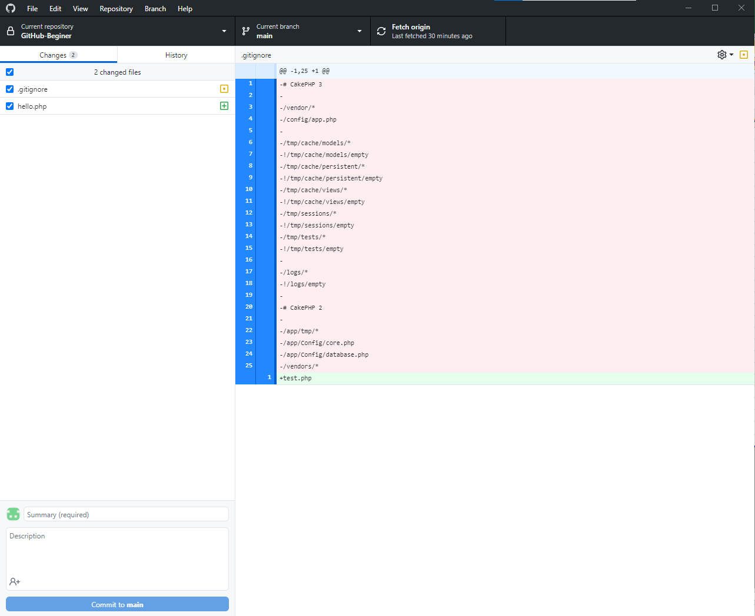
2
1

3

4

5

 |  | Danh sách file có sự thay đổi hoặc được tạo mới.

 |  | Vùng này hiển thị sự thay đổi nội dung của file. Trước khi「PUSH」lên có thể check lại nội dung thay đổi source lần commit này.

 |  | Summary
 |  | - Điền nội dung tóm tắt của lần chỉnh sửa này.
 |  | VD:
 |  |  | - Lần chỉnh sửa này liên quan đển ticket: 「4588」. Thì có thể điền. Cập nhật theo yêu cầu chỉnh sửa của Ticket 「4588」

 |  | Nội dung chi tiết của lần「PUSH」sources này

 |  | Nút 「Commit to main」
 |  | - Sau khi xác nhận các nội dung chỉnh sửa cho lần 「PUSH」sources này thì nhấn nút 「Commit to main」
 |  | Note: Nếu trong danh sách file thay đổi có thay thành viên dự án cùng sửa và PUSH lên git trước thì cần phải thực hiện PULL về trước khi PUSH.
 |  | T/h sau khi thực hiện PULL source về có xảy ra CONFLICT thì cần phải thực hiện RESOLE CONFLICT và MERGE => Sau đó, mới có thể PUSH lên GIT được.

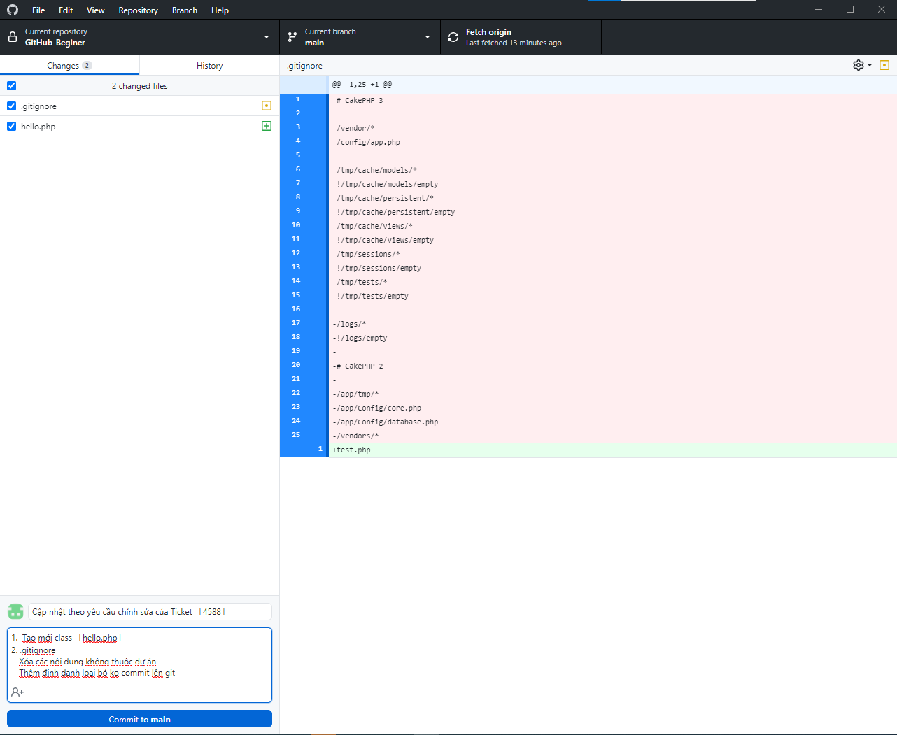

 |  | Thực hiện PUSH lên git

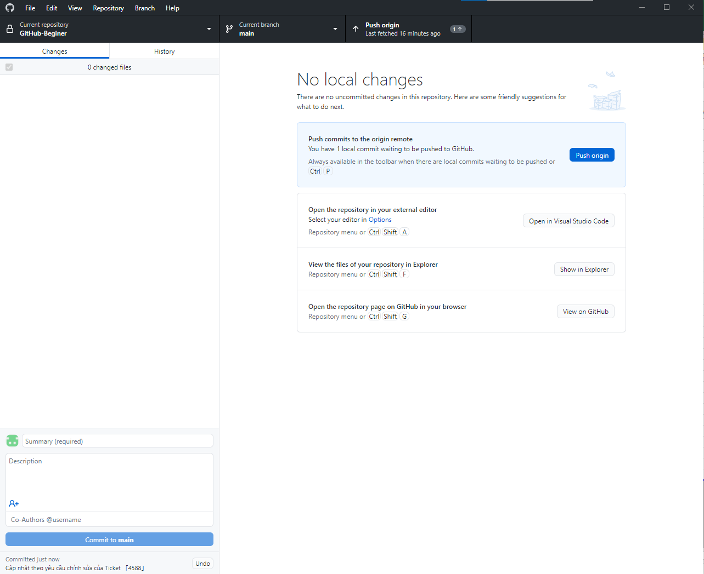

 |  | Trước khi nhấn nút PUSH origin

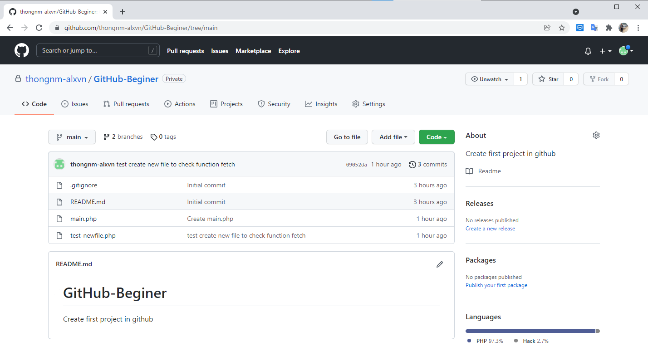

 |  | Sau khi nhấn nút PUSH origin

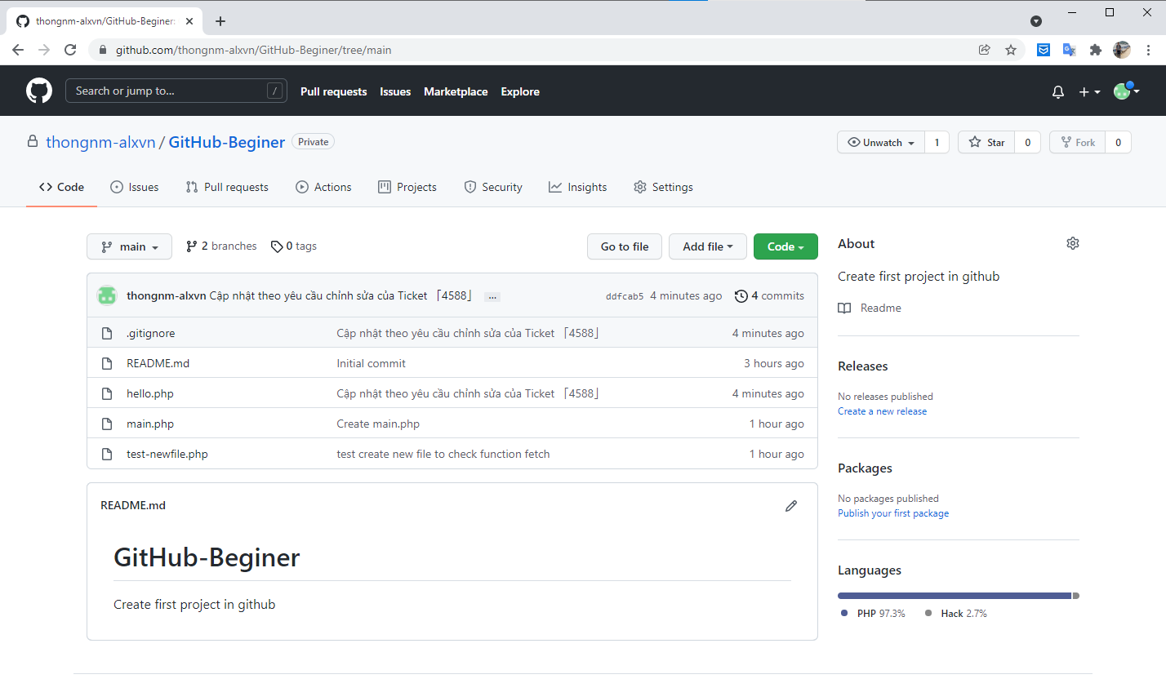

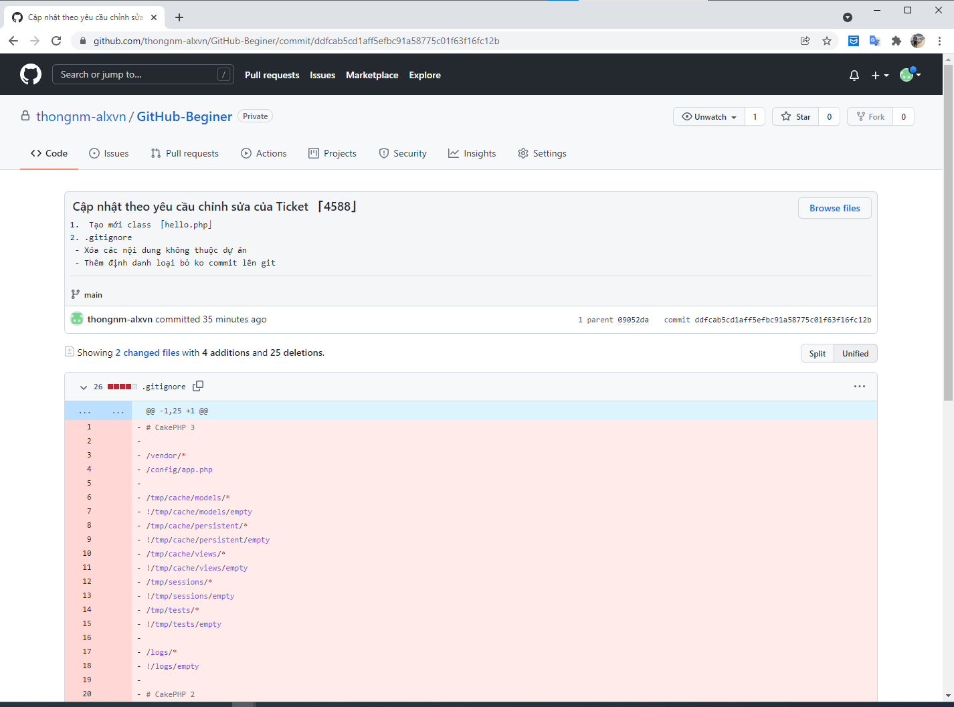

 | - T/h dự án chia thành nhiều BRANCH để phát triển. Khi có yêu cầu thực hiện MERGE từ 1 branch nào đó vào 1 branch khác. Thì cần phải COMPARE 2 BRANCH trước khi thực hiện MERGE.
 | - Hoặc để check chức năng của 2 BRANCH khác nhau để tránh bị sai sót
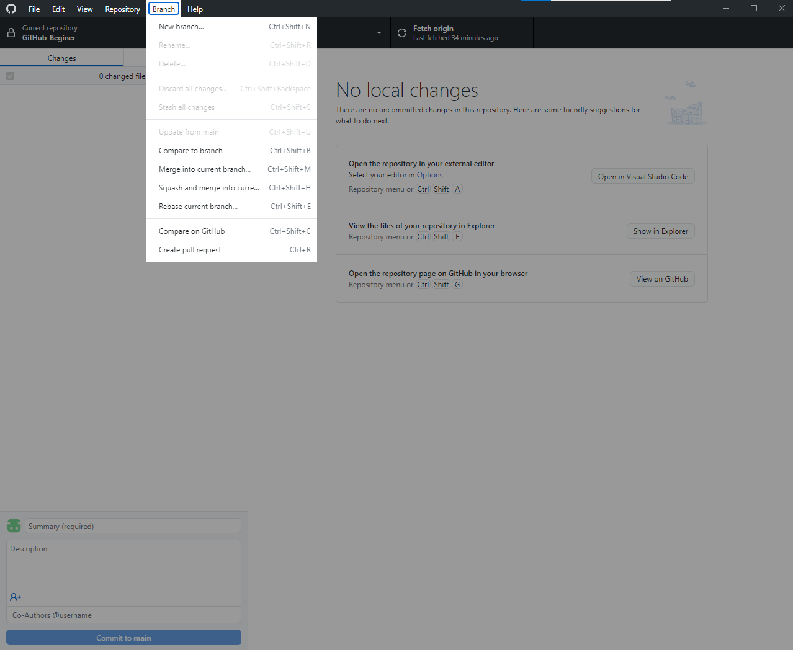

Chức năng MERGE into current BRANCH
 |  | Thực hiện MERGE từ 1 BRANCH khác vào BRANCH hiện tại đang được phát triển ở LOCAL.

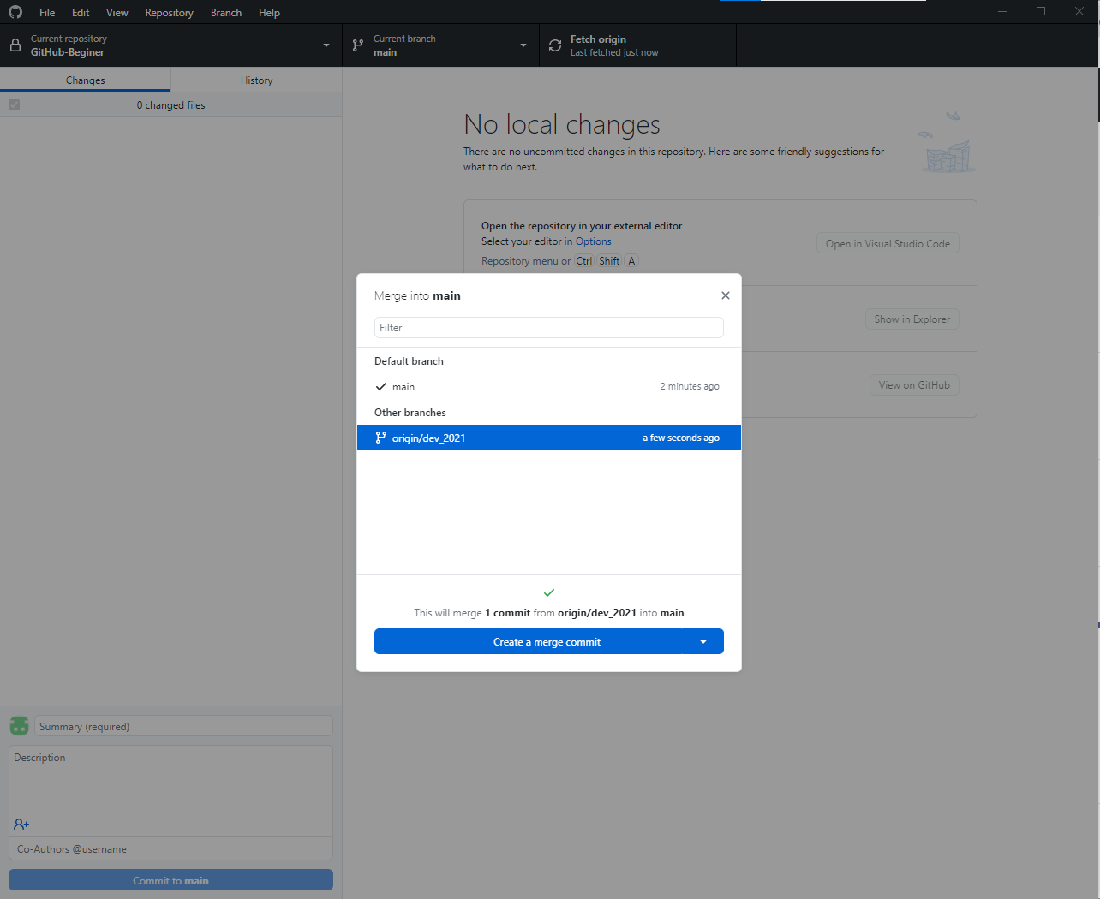

 |  | BRANCH: dev_2021

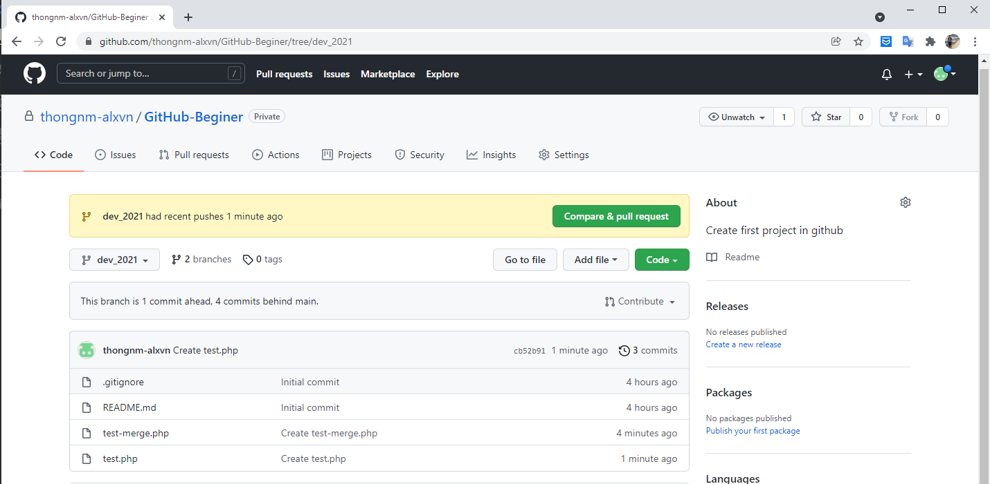

 |  | BRANCH: main

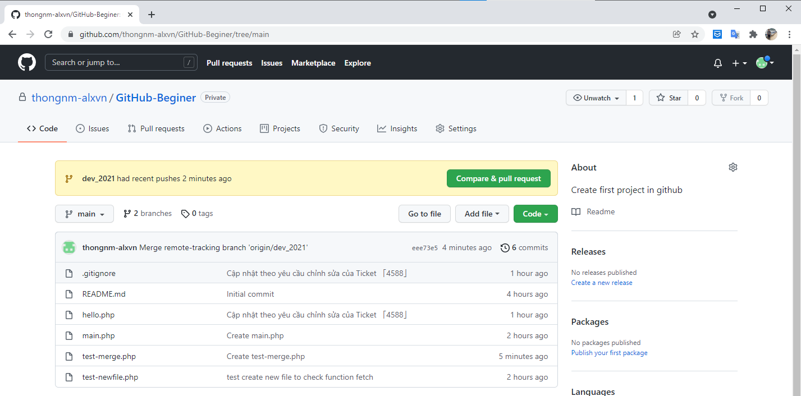

 |  | TRƯỚC KHI MERGE

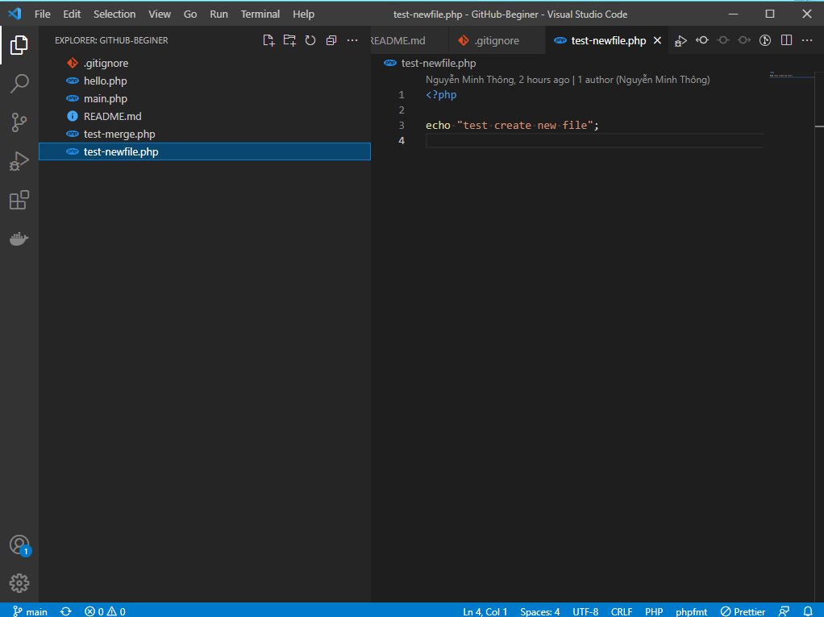

 |  | SAU KHI MERGE

GitHub
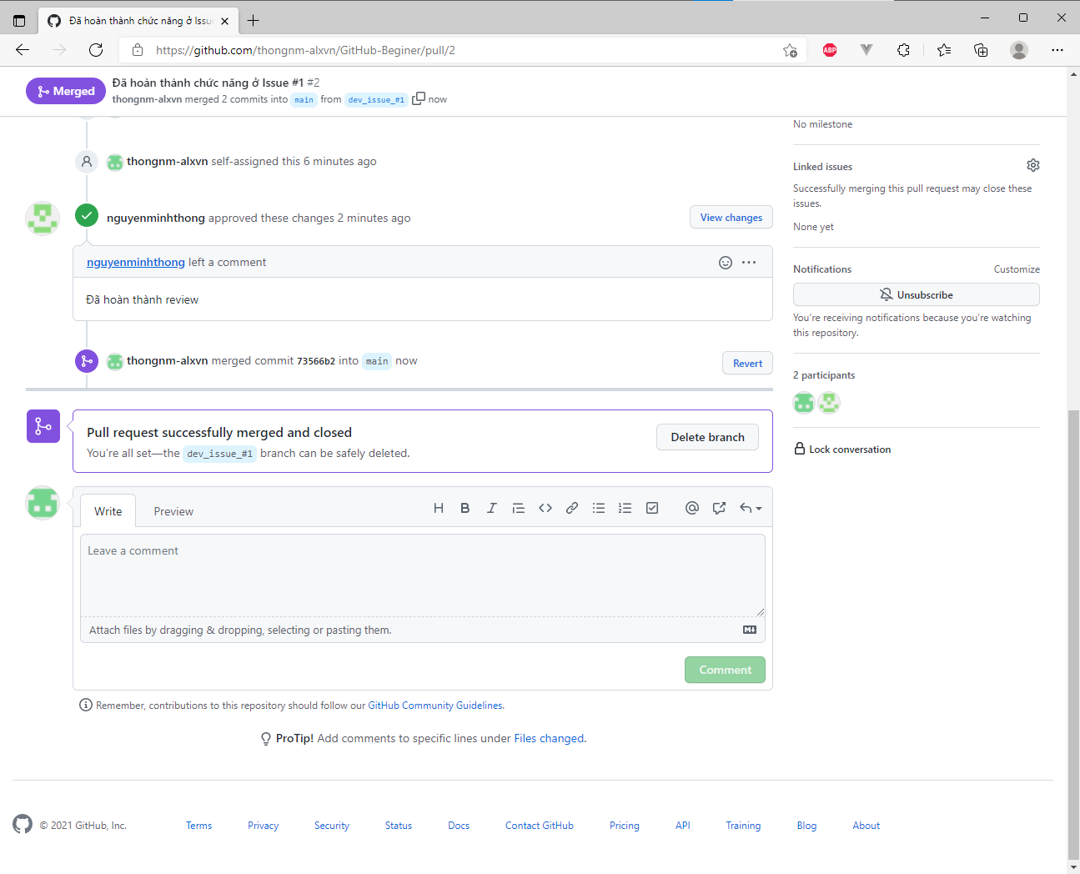
 | TẠO ISSUE VÀ PULL REQUEST

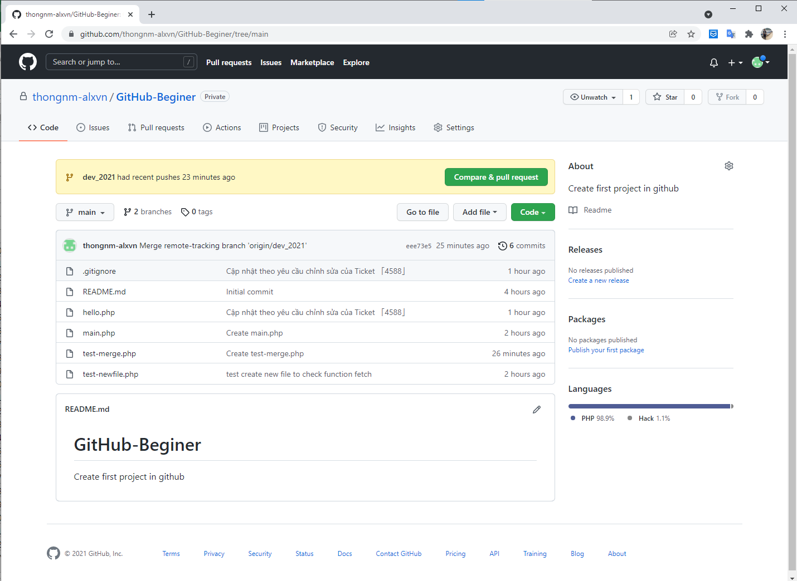

1
2
3

1. Tab Issues
 | - Dùng để khởi tạo các Issue của dự án trong quá trình khác triển. Tương tự tạo các ticket ở redmine.
 | - Phát hành Issue khi có phát sinh bug trong quá trình review hoặc thêm chức năng mới ở 1 Branch nào đó.
 | ※ Thông thường đối với mỗi Issue sẽ có tương ứng 1 Branch phát triển. Và Tên Branch sẽ đặt kèm với ID của Issue được tạo ra,
 | để dễ quản lý Issue và source của Issue đó.
 | (Tuy nhiên, tùy vào yêu cầu của dự án mà khách hàng mong muốn và qui định riêng)

 | ※ Cách tạo và quản lý Issue

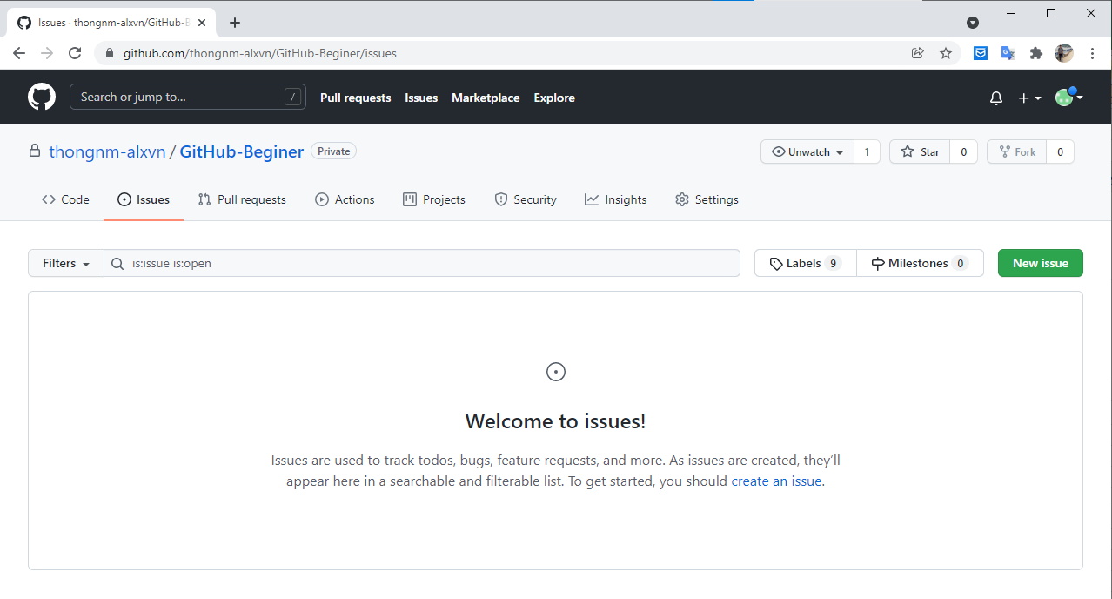

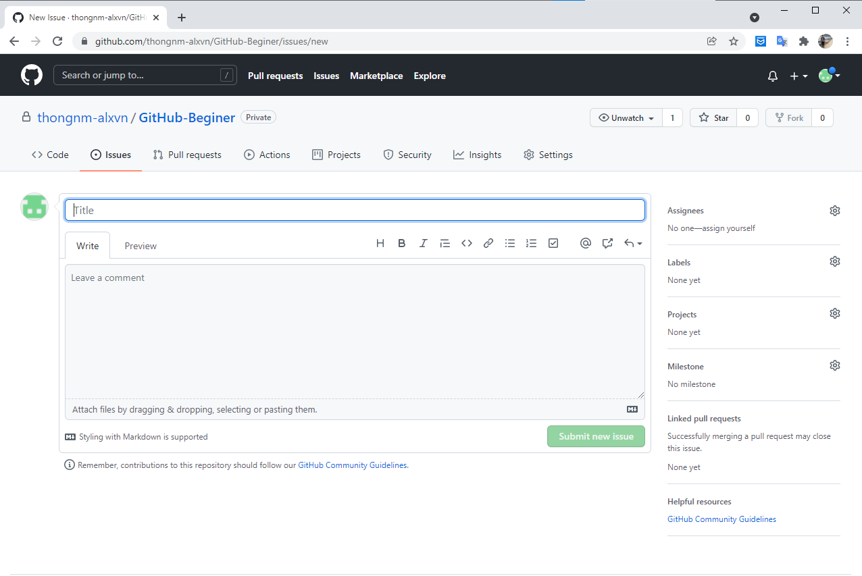

3

1

4

5
2

6

7

 | １）Tilte
 |  | - Nội dung tóm tắt của Issue.
 |  | VD:
 |  |  | Phát triển chức năng mới theo Ticket 「4588」

 | ２）Mô tả
 |  | - Mô tả nội dung chi tiết của Issue.
 |  | VD:
 |  |  | - Phát triển mới màn hình danh sách quản lý Members
 |  |  | - Phát triển mới màn hình nhập Member
 |  |  | ...

 | ３）Assigness
 |  | - Người phụ trách đối ứng và phát triển Issue này.

 | ４）Labels
 |  | - Trạng thái của Issue đang được phát hành.

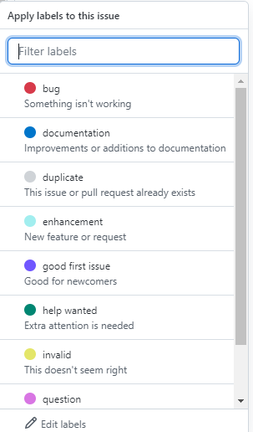

 |  |  |  |  | T/h cần thêm label mới tương ứng với nội dung của Issue. Thì chọn vào 「Edit labels」
 |  |  |  |  | để thêm mới lable mong muốn.

 | ５）Projects
 |  | - T/h dự án có chia thành nhiều project nhỏ khác nhau. Thì cho biết Issue đang thuộc project nào.
 |  | VD:
 |  |  | Dự án phát triển hệ thống đặt hàng online. Chia thành các project khác nhau như: Đặt hàng qua APP, Web.

 | ６）Milestone
 |  | - Giai đoạn.
 |  | (Xét vào tùy yêu cầu của dự án có cần phải chọn hay không)

 | ７）Submit new issue
 |  | - Sau khi hoàn thành các hạng mục ở trên nhấn nút để phát hành Issue

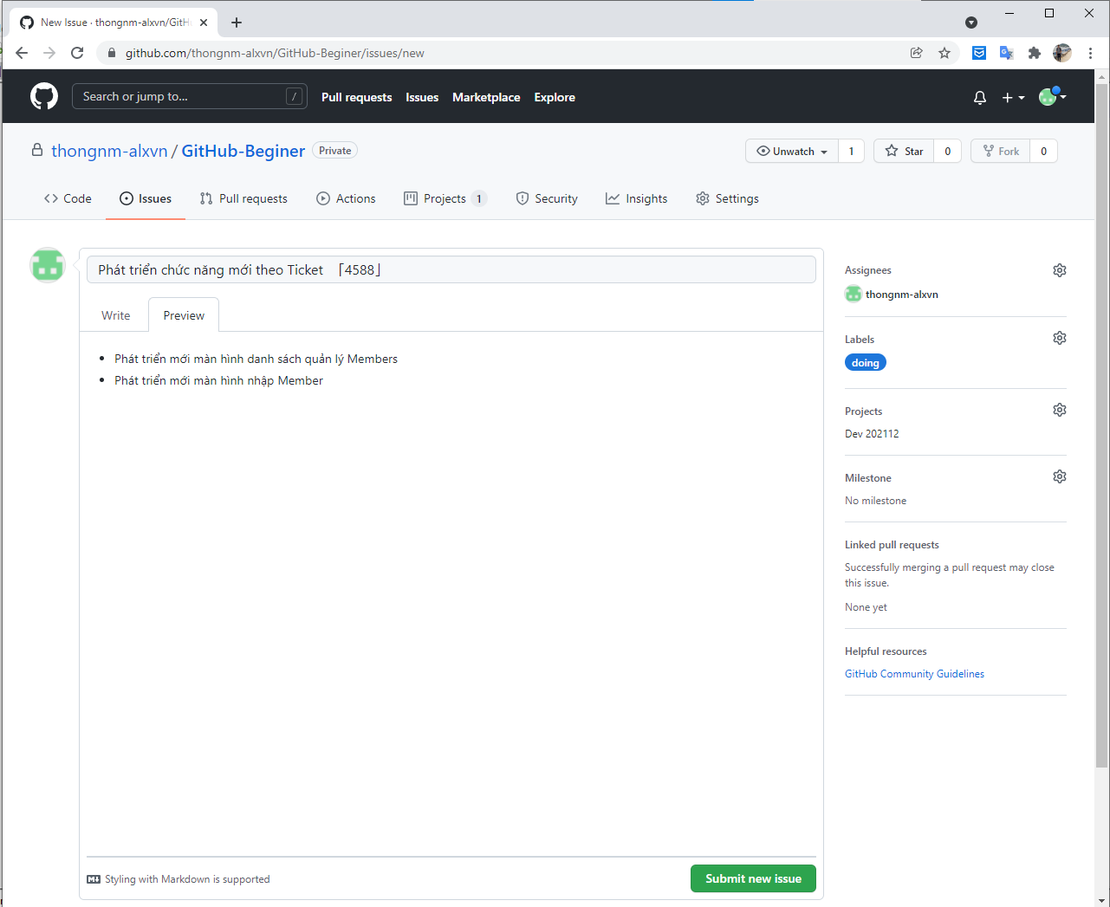

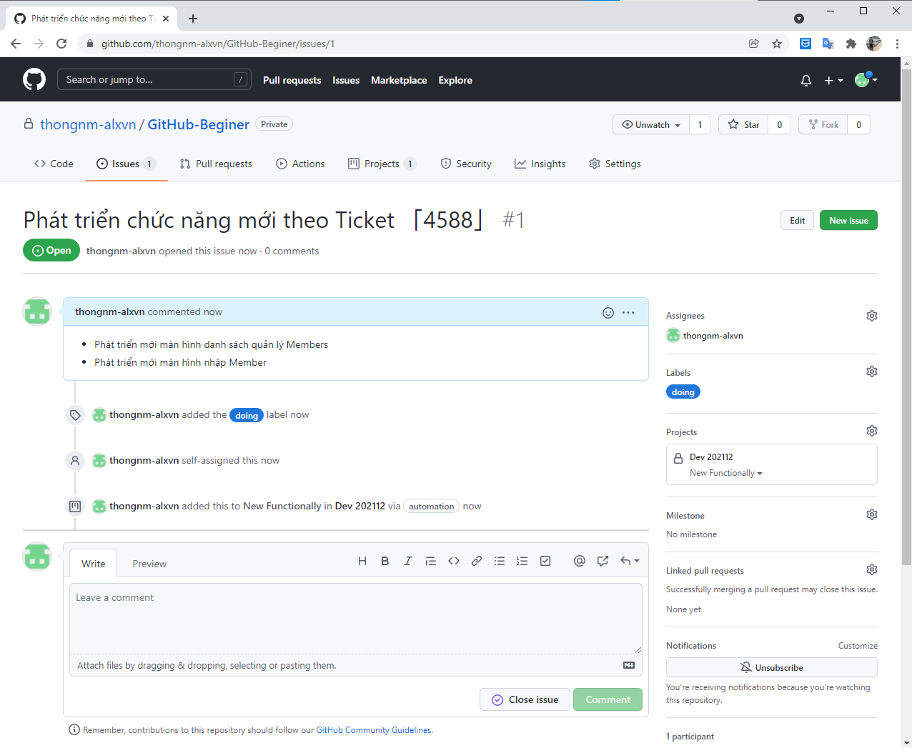

1. Tab Pull requests
 | - Chức năng của tab này là để tạo yêu cầu thực hiện MERGE các chức năng vào branch chính để deploy.
 | - Sau khi thực hiện đối ứng và phát triển tất cả các Issue được tạo và phát hành 1 bảng release cho quản lý biết
 | là các chức năng đã hoàn thành.
 | VD
 |  | Dự án có nhiều Branch phát triển:
 |  |  | ※ Branch main
 |  |  |  | => Nhánh chính để release sản phẩm đến User

 |  |  | ※ Branch dev_2021
 |  |  |  | => Nhánh để SE thực hiện phát triển và đối ứng yêu cầu cũng như đối ứng Bug
 |  | - Ở nhanh dev_2021 sau khi đã thực hiện đối ứng tất cả các Issue được tạo.
 |  | - Sau đó, phía SE hoặc quản lý dự án sẽ tạo 1 PULL REQUEST để yêu cầu thực hiện MERGE chức đã đối ứng
 |  | vào Branch chính.

 | ※ Cách tạo và quản lý PULL REQUEST

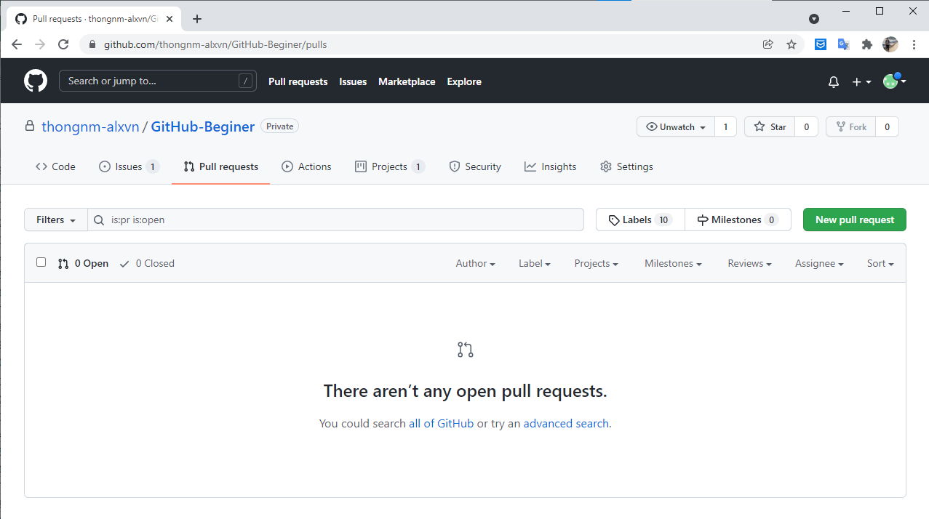

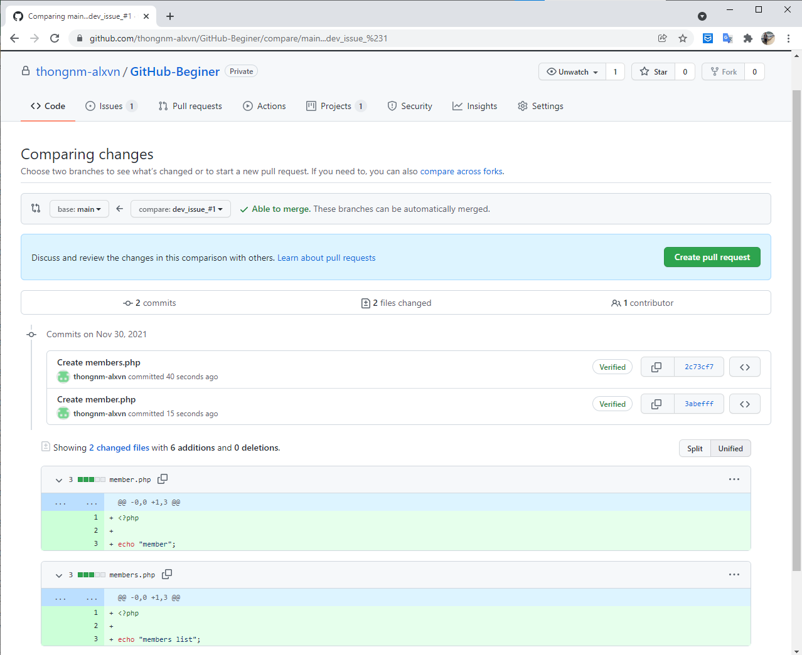

 |  | - Bước này tương tự như khi tạo 1 Issue. Cần phải nhập các thông tin sau

 |  |  | １）Tilte
 |  |  | ２）Mô tả
 |  |  | ３）Reviewers
 |  |  | ４）Assigness
 |  |  | ５）Labels
 |  |  | ６）Projects
 |  |  | ７）Milestone
 |  |  | ８）Create pull request

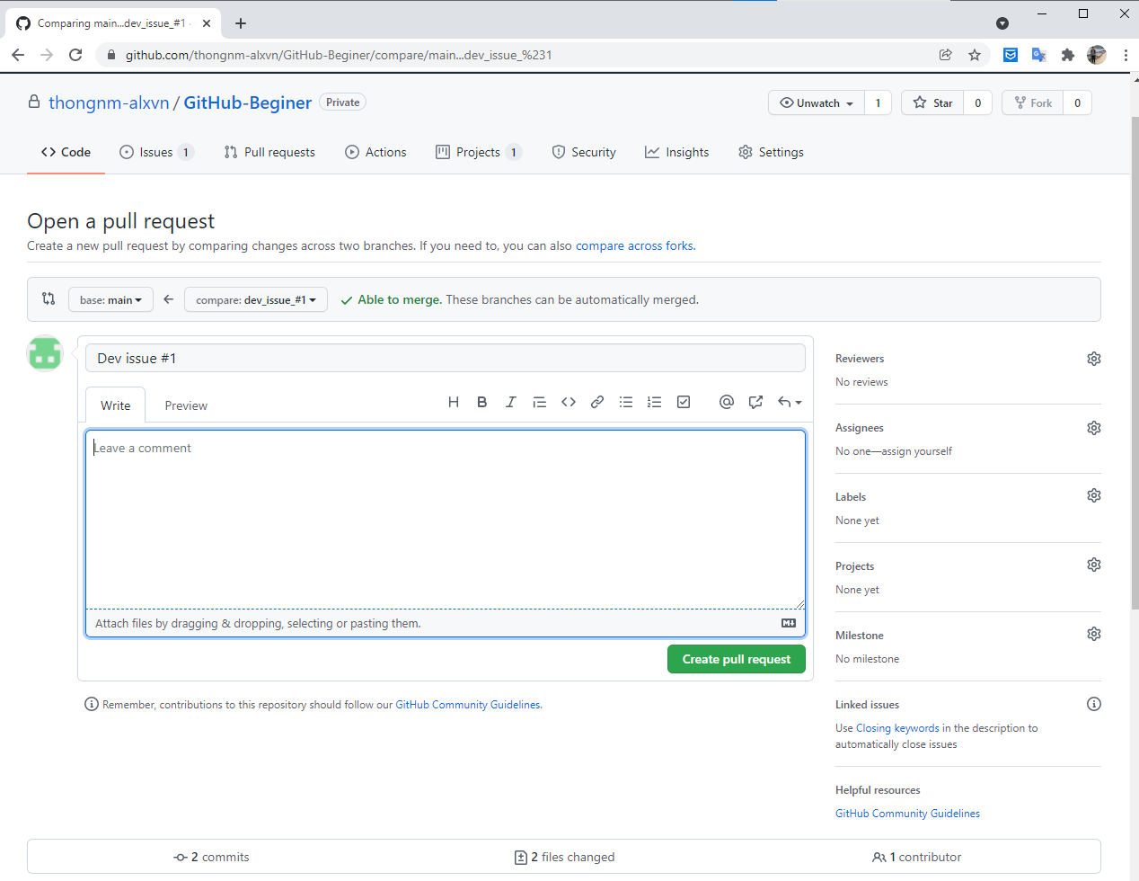

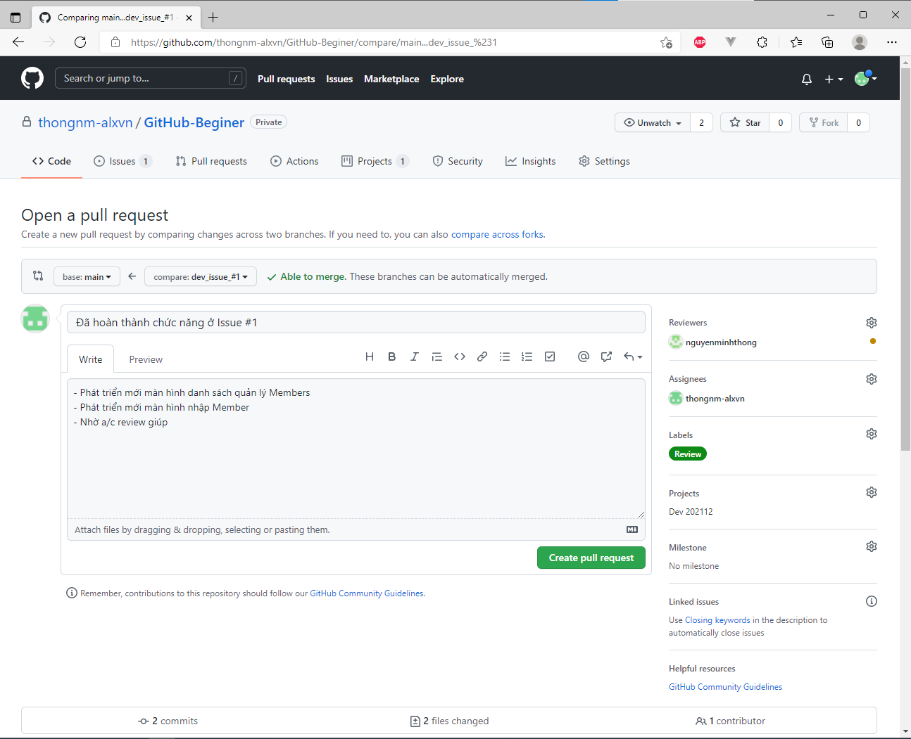

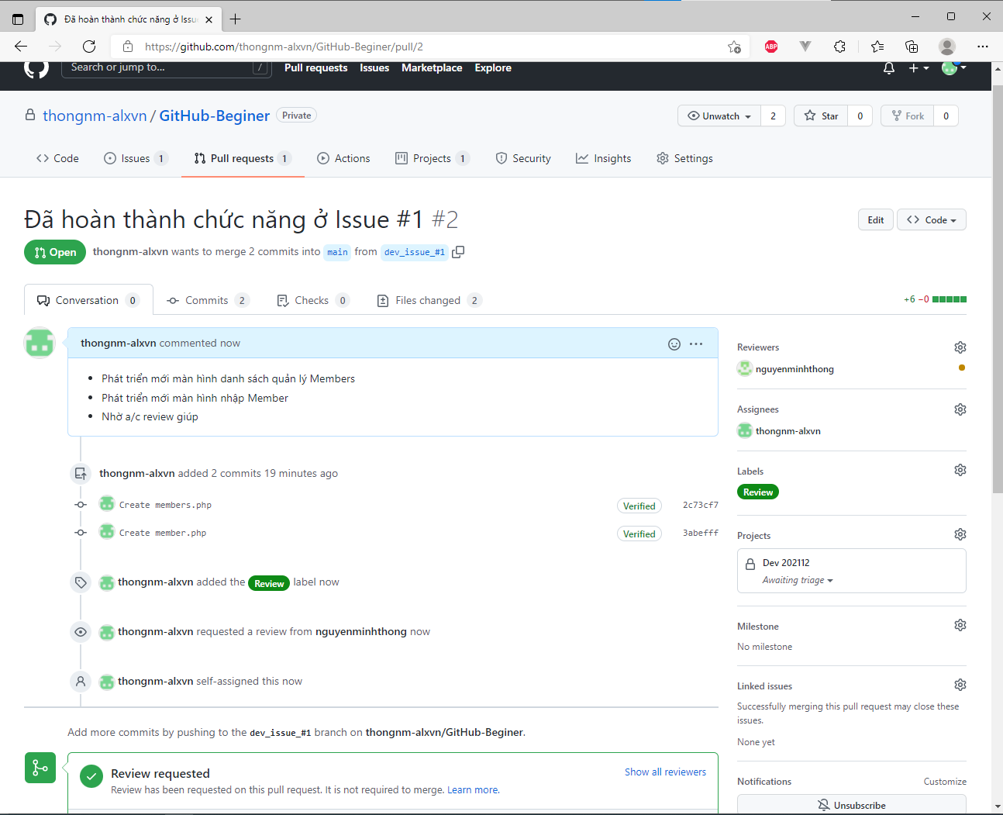

 |  | - User: ngminhthong thực hiện review và approve

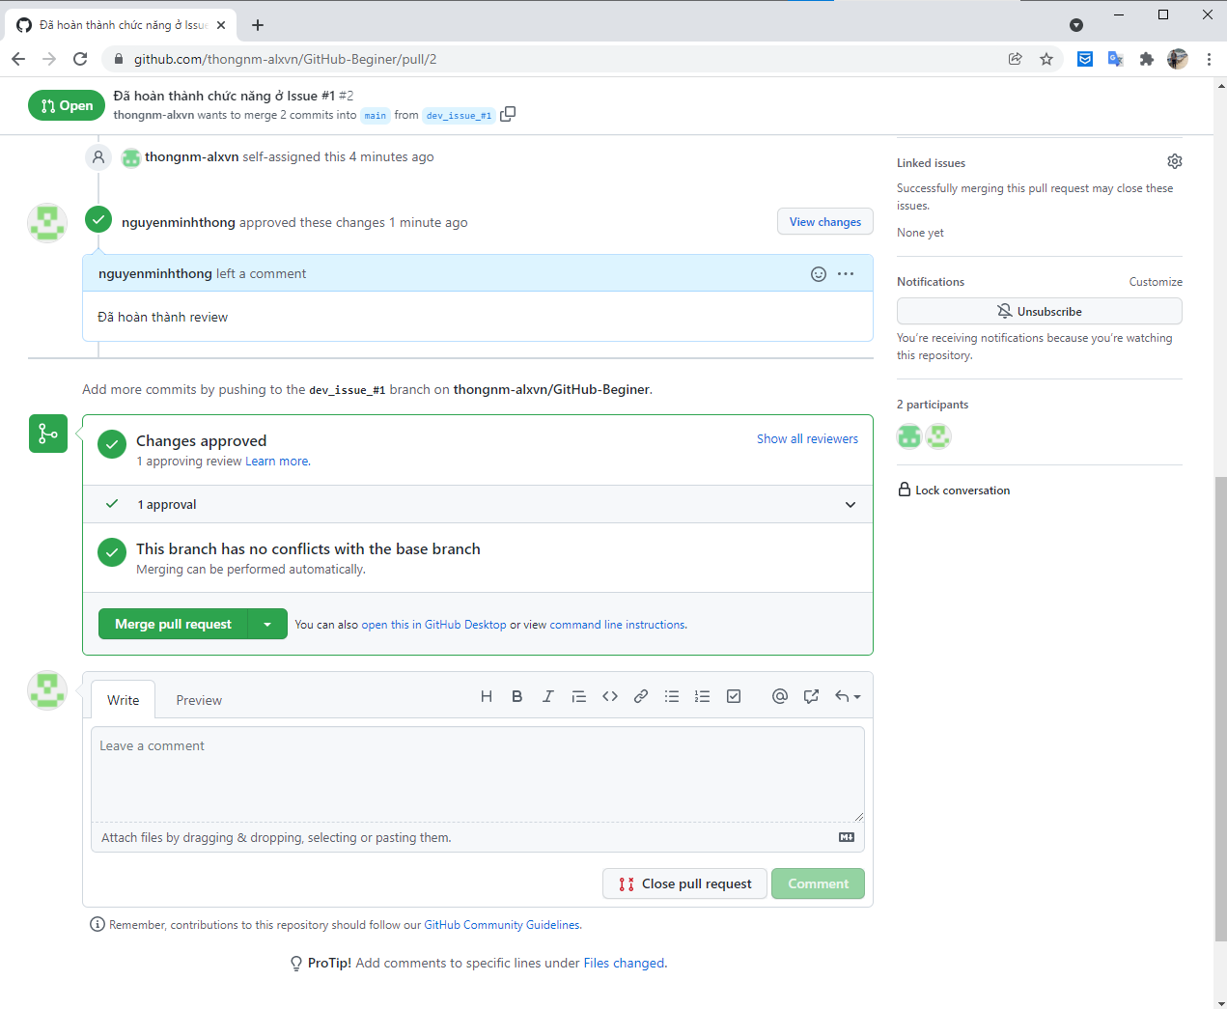

 |  | Sau khi user: ngminhthong review và approve=> user: thongnm-alxvn có thể thực hiện MERGE

